公会入口-列表
caseID | 路径 | 测试点描述 | step No. | 操作步骤 | 数据选择 | 预期结果 | P/F | 表单编号 | 备注
列表UI
 | 基本 | 公会列表UI | 1 | 点击游戏主界面公会按钮 | 未加入公会 | 进入公会列表界面 | P
 |  |  |  |  | 已加入公会 | 进入公会信息界面 | P
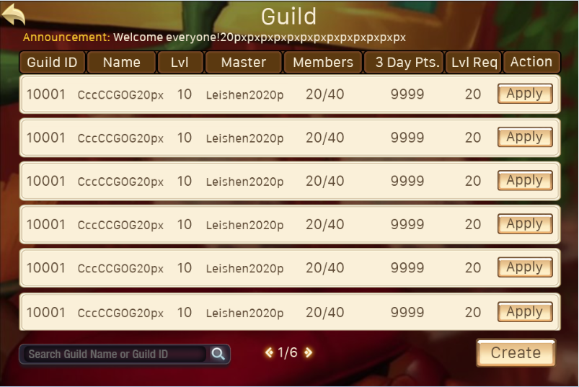
 |  |  | 2 | 查看公会列表界面 |  | 界面整体如图 | F | BG-1319
 |  |  | 3 | 查看界面标题 | 位置 | 如图 | P
 |  |  |  |  | 内容 | 显示为“公会” | F | BG-1320
 |  |  |  |  | 字号 | 40号 | F | BG-1322
 |  |  |  |  | 字色 | 251/241/216 | P
 |  |  | 4 | 查看搜索输入框 | 位置 | 如图 | F | BG-1319
 |  |  |  |  | 内容 | 显示为“请输入要搜索的公会名称或者公会ID” | F | BG-1323
 |  |  |  |  | 字号 | 18号 | B
 |  |  |  |  | 字色 | 105/105/105 | B
 |  |  |  | 查看聊天输入框 | 输入框位置 | 位置如图 | F | BG-1319
 |  |  |  |  | 输入框样式 | 样式如图 | B
 |  |  |  | 点击聊天输入框 |  | 触发“聊天输入框规则”
 |  |  | 4 | 查看搜索按钮 | 位置 | 如图 | B
 |  |  |  |  | 内容 | 显示为图标 | B
 |  |  |  | 点击搜索按钮 |  | 触发公会搜索逻辑
 |  |  | 5 | 查看创建公会按钮 | 位置 | 如图 | B
 |  |  |  |  | 内容 | 文字显示为“创建公会” | P
 |  |  |  |  | 字号 | 28号 | B
 |  |  |  |  | 字色 | 96/76/51 | B
 |  |  |  | 点击创建公会按钮 |  | 弹出创建公会界面 | P
 |  |  | 6 | 查看公会列表 | 内容 | 列表包含标题和列表内容 | P
 |  |  |  |  | 字号 | 24号 | B
 |  |  |  |  | 字色 | 251/241/216 | B
 |  |  |  | 查看列表标题列 |  | 列表标题包含公会ID、公会名称、等级、公会会长、人数、3日活跃度、申请等级、操作按钮 | P
 |  |  |  | 点击列表标题 |  | 操作无影响 | P
 |  |  |  | 查看列表内容 |  | 列表显示内容与标题内容一致，所有内容在格子内居中显示 | P
 |  |  |  |  | 字号 | 20号 | B
 |  |  |  |  | 字色 | 96/76/51 | B
 |  |  |  | 点击列表项内容 |  | 列表项变为选中状态，公会公告显示所选公会的公告信息 | P
 |  |  | 7 | 查看公会公告 | 位置 | 位置如图 | B
 |  |  |  |  | 内容 | 根据所选公会显示对应公告信息，公告超长截断 | F | BG-1325
 |  |  |  |  | 字号 | 20号 | B
 |  |  |  |  | 字色 | 251/241/216 | B
 |  |  |  | 查看公会信息内容 | 未选择公会 | 不显示公会公告信息 | P
 |  |  |  |  | 点击公会A | 显示公会A的公告信息 | P
 |  |  |  |  | 点击公会B | 显示公会B的公告信息 | P
 |  |  | 8 | 打开公会列表界面，查看翻页按钮的位置 |  | 位置在公会列表下方 | P
 |  |  |  | 查看翻页按钮的样式 |  | 显示向左和向右的箭头，中间显示页数 | P
 |  |  |  | 查看当前页数 |  | 默认显示第一页，页数为1/n | P
 |  |  |  | 点击左箭头，查看页数 |  | 左箭头置灰，点击无效，无法向前翻页
 |  |  |  | 点击右箭头，查看页数 | n=2 | 收件箱向后翻页，页数变为2/2 | P
 |  |  |  | 点击右箭头，查看页数 |  | 右箭头置灰，点击无效，无法向后翻页
 |  |  |  | 点击左箭头，查看页数 |  | 收件箱向前翻页，页数变为1/2 | P
 |  |  | 9 | 查看关闭按钮 | 位置 | 如图 | P
 |  |  |  |  | 样式 | 通用关闭按钮样式 | P
 |  |  |  | 点击关闭按钮 |  | 公会列表界面关闭 | P

 | 基本 | 搜索输入框规则 | 1 | 点击搜索输入框，查看触发情况 |  | 进入输入模式 | P
 |  |  |  |  | 查看输入框内光标位置 | 位于输入框最左端 | P
 |  |  |  |  | 查看输入时输入内容样式变化 | 在进行输入时，可以在输入框中看到输入的拼音等内容的状态 | P
 |  |  | 2 | 搜索框中输入文字，查看文字输入情况 |  | 文字显示在输入框中 | P
 |  |  |  |  | 查看输入字色 | 游戏默认字色 | P
 |  |  |  |  | 查看输入框显示内容超出时变化情况 | 文本整体向左移动，光标在最右侧保持显示最新输入的内容
 |  |  |  |  | 查看输入上限 | 12字符，达到后不可继续输入 | F | BG-1349

 | 基本 | 列表项内容测试 | 1 | 查看公会ID显示 | 公会1 | ID显示1 | P
 |  |  |  |  | 公会2 | ID显示2 | P
 |  |  |  | 查看公会名称 | 公会A | 显示公会A名称 | P
 |  |  |  |  | 公会B | 显示公会B名称 | P
 |  |  |  | 查看公会等级 | 等级1 | 显示1 | P
 |  |  |  |  | 等级10 | 显示10 | P
 |  |  |  | 查看公会会长 | 公会A会长X | 显示X玩家名称 | P
 |  |  |  |  | 公会B会长Y | 显示Y玩家名称 | P
 |  |  |  | 查看公会人数 | 1人 | 显示1 | P
 |  |  |  |  | 99人 | 显示99 | P
 |  |  |  | 查看3日贡献值 |  | 不包含当天的，向前推3天的贡献值总和 | P
 |  |  |  |  | 3日贡献值0 | 显示为0 | P
 |  |  |  |  | 3日贡献值999 | 显示为999 | P
 |  |  |  | 查看申请等级 | 设置等级1 | 显示等级1 | P
 |  |  |  |  | 设置等级20 | 显示等级20 | P
 |  |  |  | 查看申请加入按钮 | 该公会玩家未申请加入 | 显示为“申请加入” | P
 |  |  |  |  | 该公会玩家已申请加入等待批准 | 显示为“取消申请” | P

搜索公会
 | 基本 | 公会搜索测试 | 1 | 在搜索框内输入搜索内容，点击【搜索】按钮 | 输入公会名称-无结果 | 弹出IM提示信息sociaty_record_001 | P
 |  |  |  |  | 输入公会ID-无结果 | 弹出IM提示信息sociaty_record_001 | P
 |  |  |  |  | 输入公会部分名称 | 弹出IM提示信息sociaty_record_001 | P
 |  |  |  |  | 输入公会部分ID | 弹出IM提示信息sociaty_record_001 | P
 |  |  |  |  | 输入公会名称-有结果 | 公会列表显示搜索结果对应公会列表项 | P
 |  |  |  |  | 输入公会ID-有结果 | 公会列表显示搜索结果对应公会列表项 | P
 |  |  | 2 | 查看输入框内容 |  | 输入框显示之前输入的文字内容 | P
 |  |  | 3 | 输入其他搜索内容，点击【搜索】按钮 | 搜索无结果 | 弹出IM提示信息sociaty_record_001 | P
 |  |  | 4 | 查看列表显示 |  | 保持之前列表内容显示不变化 | P
 |  |  | 5 | 清空输入框，点击搜索按钮 |  | 列表刷新为默认公会列表 | P
 |  |  | 6 | 查看输入框内容 |  | 输入框显示默认文案内容 | F | BG-1323

 | 分支 | 搜索结果与公会存在关系 | 1 | 在搜索框内输入搜索公会A，点击【搜索】按钮 | 搜索无结果 | 弹出IM提示信息sociaty_record_001 | P
 |  |  | 2 | 新建之前搜索的那个公会A后，查看搜索结果 |  | 搜索结果列表不变化，不显示新建公会 | P
 |  |  | 3 | 再次搜索这个公会A，查看搜索结果 |  | 列表刷新显示公会列表项 | P
 |  |  | 4 | 解散公会A，查看搜索结果 |  | 搜索结果列表不变化，显示公会列表项 | P

申请加入
 | 基本 | 申请加入公会-所有人可加入 | 1 | 点击公会列表中【申请加入】按钮（默认满足加入公会条件） | 满足等级限制 | 弹出二级确认加入界面 | F | BG-1330
 |  |  |  |  | 不满足等级限制 | 操作失败，弹出提示信息sociaty_record_038 | P
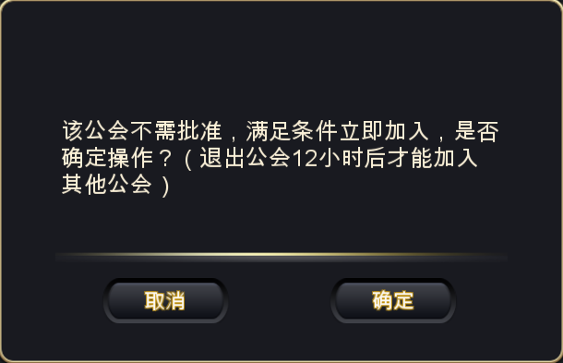
 |  |  | 2 | 查看二级确认界面 | 位置 | 屏幕中央 | P
 |  |  |  |  | 窗口类型 | 通用的确认窗口 | P
 |  |  | 3 | 查看提示信息内容 |  | 显示为； 该公会不需批准，满足条件立即加入，是否确定操作？ （退出公会12小时后才能加入其他公会） | P
 |  |  | 4 | 查看取消按钮 | 位置 | 如图 | P
 |  |  |  |  | 内容 | 显示为取消 | P
 |  |  |  |  | 字号 | 24号 | F | BG-1331
 |  |  |  |  | 字色 | 250/247/241 | P
 |  |  |  | 点击取消按钮 |  | 二级确认界面关闭，申请加入公会逻辑取消 | P
 |  |  | 5 | 查看确定按钮 | 位置 | 如图 | P
 |  |  |  |  | 内容 | 显示为确定 | P
 |  |  |  |  | 字号 | 24号 | F | BG-1331
 |  |  |  |  | 字色 | 250/247/241 | P
 |  |  |  | 点击确定按钮 |  | 进入申请加入公会逻辑检测 | P

 | 基本 | 申请加入公会批准可加入 | 1 | 点击公会列表中【申请加入】按钮（默认满足加入公会条件） |  | 直接进入申请加入公会逻辑检测 | P
 |  |  | 2 | 检测加入公会后 | 检测通过 | 按钮变为【取消申请】 | F | BG-1329
 |  |  |  |  | 检测未通过 | 根据不同条件关闭二级界面，弹出不同IM提示 | P
 |  |  |  | 查看【取消申请】按钮显示 | 申请人点击【取消申请】 | 按钮变为【申请加入】 | P
 |  |  |  |  | 申请人被公会拒绝 | 按钮变为【申请加入】 | F | BG-1332
 |  |  | 3 | 到之前申请的公会查看申请列表 |  | 当前玩家的申请不在列表中显示 | P

 | 基本 | 申请加入公会检测-所有人可加入 | 1 | 申请加入公会，查看申请加入结果 | 公会人数已满 | 弹出提示信息sociaty_record_002
 |  |  |  |  | 公会变为批准可加入 | 弹出提示信息sociaty_record_008 | F | BG-1335
 |  |  |  |  | 公会为所有人可加入 | 检测通过 | P
 |  |  |  |  | 玩家等级低于公会设置等级限制 | 弹出提示信息sociaty_record_038 | F | BG-1337
 |  |  |  |  | 公会已经不存在 | 弹出提示信息sociaty_record_010 | F | BG-1338
 |  |  |  |  | 玩家在退会的12小时冷却期内 | 弹出提示信息sociaty_record_037 | P
 |  |  |  |  | 以上条件都满足 | 检测通过 | P
 |  |  |  |  | 玩家被提出公会在12小时内（无冷却） | 检测通过 | P

 | 基本 | 申请加入公会检测-批准可加入 | 1 | 申请加入公会，查看申请加入结果 | 公会人数已满 | 弹出提示信息sociaty_record_002
 |  |  |  |  | 玩家等级低于公会设置等级限制 | 弹出提示信息sociaty_record_038 | P
 |  |  |  |  | 公会已经不存在 | 弹出提示信息sociaty_record_010 | F | BG-1340
 |  |  |  |  | 玩家在退会的12小时冷却期内 | 弹出提示信息sociaty_record_037 | P
 |  |  |  |  | 玩家申请公会数量达到上限 | 弹出提示信息sociaty_record_055 | F | BG-1339
 |  |  |  |  | 以上条件都满足 | 检测通过 | P
 |  |  |  |  | 玩家被提出公会在12小时内（无冷却） | 检测通过 | P

 | 基本 | 玩家入会后申请清空 | 1 | 玩家申请多个公会，当玩家入会后，查看已申请公会 | 直接加入公会 | 入会申请清空 | P
 |  |  |  |  | 被批准加入公会 | 入会申请清空 | P
 |  |  | 2 | 查看玩家已申请的其他公会的申请列表 |  | 列表不显示此玩家申请信息 | P

 | 基本 | 申请公会数量规则 | 1 | 玩家申请需要批准才能加入的公会，查看结果 | 未申请这种公会 | 可以申请 | P
 |  |  |  |  | 已申请4个这种公会 | 可以申请 | P
 |  |  |  |  | 已申请5个这种公会 | 不能申请，弹出提示信息sociaty_record_055 | P
 |  |  | 2 | 取消申请1个公会，再次选择其他公会（需要批准才能加入的公会）进行申请 |  | 可以申请 | P
 |  |  | 3 | 当玩家已经申请5个需要批准才能加入的公会，再次可以立刻加入的公会，查看结果 |  | 立即加入公会，清空之前申请的所有工会申请 | P

列表规则
 | 基本 | 列表排序规则 | 1 | 查看公会列表排序 | 申请公会顺序为1-2-3，公会其他信息相同 | 申请的公会排在所有工会最上方，顺序为3-2-1，其他公会随意排 | F | BG-1346
 |  |  |  |  | 申请公会顺序为2-3-1，公会其他信息相同 | 申请的公会排在所有工会最上方，顺序为1-3-2，其他公会随意排 | P
 |  |  |  | 从这往下都说的是未申请的公会 | A公会等级1-B公会等级5-C公会等级9，其他相同 | 排序为C-B-A | P
 |  |  |  |  | A公会等级4-B公会等级2-C公会等级6，其他相同 | 排序为C-A-B | P
 |  |  |  | 3贡=3日贡献度 | A公会3贡10-B公会3贡20-C公会3贡30，其他相同 | 排序为C-B-A | F | BG-1343
 |  |  |  |  | A公会3贡30-B公会3贡20-C公会3贡40，其他相同 | 排序为C-A-B | F | BG-1343
 |  |  |  |  | A公会等级1-3贡10 B公会等级1-3贡20 C公会等级5-3贡20 D公会等级5-3贡10 E公会等级5-3贡30 | 排序为E-C-D-B-A | P
 |  |  |  |  | A公会等级1-3贡10 B公会等级1-3贡20 C公会等级1-3贡20 D公会等级2-3贡10 E公会等级5-3贡30 | 排序为E-D-B/C-A | P
 |  |  |  |  | A公会等级1-3贡10 B公会等级2-3贡20 C公会等级2-3贡20 D公会等级2-3贡10 E公会等级5-3贡30 | 排序为E -B/C-D-A | P

 | 基本 | 列表滚动操作 | 1 | 查看公会列表显示 |  | 公会列表超过一页时，最后一个公会显示半行 | F | BG-1617
 |  |  | 2 | 滑动公会列表 |  | 公会列表可以向上滑动，显示后边的公会列表项 | P

 | 基本 | 界面刷新规则 | 1 | 玩家申请加入公会后，开启公会列表界面，在查看界面过程中被批准加入公会，查看玩家界面显示 |  | 切换到公会信息界面 | F | BG-1344

公会入口-创建公会
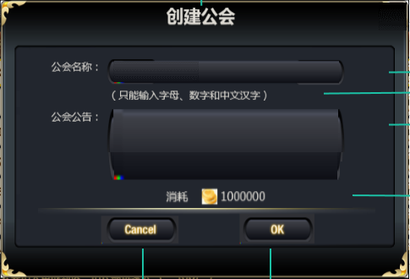
caseID | 路径 | 测试点描述 | step No. | 操作步骤 | 数据选择 | 预期结果 | P/F | 表单编号 | 备注
 | 基本 | 创建公会UI | 1 | 在公会列表界面点击【创建公会】按钮 |  | 打开工会创建界面 | P
 |  |  | 2 | 查看公会创建界面 |  | 界面如图 | F | BG-1351
 |  |  |  |  | 界面标题-字号 | 30号 | P
 |  |  |  |  | 界面标题-字色 | 251/241/216 | P
 |  |  | 3 | 查看公会名称 | 位置 | 包含标题和输入框，如图 | P
 |  |  |  |  | 内容-标题 | 显示为“创建公会” | P
 |  |  |  |  | 内容-输入框 | 默认无显示内容 | F | BG-1350
 |  |  |  |  | 字号-标题 | 24号 | P
 |  |  |  |  | 字色-标题 | 251/241/216 | P
 |  |  |  |  | 字号-输入框默认字 | 20号 | P
 |  |  |  |  | 字色-输入框默认字 | 251/241/216 | P
 |  |  |  | 查看公会名称输入框输入 | 纯英文未超过12个字符 | 可以输入 | F | BG-1347
 |  |  |  |  | 纯英文超过12个字符 | 不能输入超过12个字符，输入限制或被截断 | B
 |  |  |  |  | 纯中文未超过12个字符 | 可以输入 | B
 |  |  |  |  | 纯中文超过12个字符 | 不能输入超过12个字符，输入限制或被截断 | B
 |  |  |  |  | 纯数字未超过12个字符 | 可以输入 | B
 |  |  |  |  | 纯数字超过12个字符 | 不能输入超过12个字符，输入限制或被截断 | B
 |  |  |  |  | 包含各种符号 | 可以输入 | B
 |  |  |  |  | 中英文字数字混合未超过12个字符 | 可以输入 | B
 |  |  |  |  | 中英文数字混合超过12个字符 | 不能输入超过12个字符，输入限制或被截断 | B
 |  |  | 4 | 查看公会公告 | 位置 | 包含标题和输入框，如图 | P
 |  |  |  |  | 内容-标题 | 显示为“公会公告” | P
 |  |  |  |  | 内容-输入框 | 默认无显示内容 | F | BG-1350
 |  |  |  |  | 字号-标题 | 24号 | P
 |  |  |  |  | 字色-标题 | 251/241/216 | P
 |  |  |  |  | 字号-输入框默认字 | 20号 | P
 |  |  |  |  | 字色-输入框默认字 | 251/241/216 | P
 |  |  |  | 查看公会公告输入框输入 | 纯英文未超过300个字符 | 可以输入 | P
 |  |  |  |  | 纯英文超过300个字符 | 不能输入超过300个字符，输入限制或被截断 | F | BG-1352
 |  |  |  |  | 纯中文未超过300个字符 | 可以输入 | P
 |  |  |  |  | 纯中文超过300个字符 | 不能输入超过300个字符，输入限制或被截断 | F | BG-1352
 |  |  |  |  | 纯数字未超过300个字符 | 可以输入 | P
 |  |  |  |  | 纯数字超过300个字符 | 不能输入超过300个字符，输入限制或被截断 | F | BG-1352
 |  |  |  |  | 包含各种符号 | 可以输入 | P
 |  |  |  |  | 中英文字数字混合未超过300个字符 | 可以输入 | P
 |  |  |  |  | 中英文数字混合超过300个字符 | 不能输入超过300个字符，输入限制或被截断 | F | BG-1352
 |  |  | 5 | 查看金币消耗 | 位置 | 如图 | F | BG-1358
 |  |  |  |  | 样式 | 显示金币图标和消耗金币数值 | F | BG-1354
 |  |  |  |  | 字号 | 18号 | P
 |  |  |  |  | 字色-玩家持有金币足够 | 251/241/216 | P
 |  |  |  |  | 字色-玩家持有金币不够 | 红色 | F | BG-1357
 |  |  | 6 | 查看取消按钮 | 位置 | 如图 | P
 |  |  |  |  | 内容 | 显示为取消 | P
 |  |  |  |  | 字号 | 24号 | P
 |  |  |  |  | 字色 | 250/247/241-202/151/13 | P
 |  |  |  | 点击取消按钮 |  | 创建工会界面关闭 | P
 |  |  | 7 | 查看确定按钮 | 位置 | 如图 | P
 |  |  |  |  | 内容 | 显示为确定 | P
 |  |  |  |  | 字号 | 24号 | P
 |  |  |  |  | 字色 | 250/247/241-202/151/13 | P
 |  |  |  | 点击确定按钮 |  | 进入创建工会检测逻辑 | P

 | 基本 | 创建工会检测逻辑 | 1 | 在创建工会界面点击【确定】按钮 | 未输入公会名称 | 弹出IM提示信息sociaty_record_005 | F | BG-1359
 |  |  |  |  | 公会名重复（不区分大小写） | 弹出IM提示信息sociaty_record_006 | F | BG-1361
 |  |  |  |  | 未输入公会公告 | 弹出IM提示信息sociaty_record_007 | F | BG-1360
 |  |  |  |  | 金币不足 | 弹出IM提示信息sociaty_record_009 | F | BG-1363
 |  |  |  |  | 公会名称纯英文 | 检测通过，公会创建成功 | P
 |  |  |  |  | 公会名称纯中文 | 检测通过，公会创建成功 | P
 |  |  |  |  | 公会名称纯数字 | 弹出IM提示信息sociaty_record_057 | F | BG-1364
 |  |  |  |  | 公会名称包含各种符号 | 弹出IM提示信息sociaty_record_056 | F | BG-1365
 |  |  |  |  | 公会名称中英文字数字混合未超过12个字符 | 检测通过，公会创建成功 | P
 |  |  |  |  | 公会公告纯英文 | 检测通过，公会创建成功 | P
 |  |  |  |  | 公会公告纯中文 | 检测通过，公会创建成功 | P
 |  |  |  |  | 公会公告纯数字 | 检测通过，公会创建成功 | P
 |  |  |  |  | 公会公告包含各种符号 | 弹出IM提示信息sociaty_record_056 | F | BG-1366
 |  |  |  |  | 公会公告中英文字数字混合 | 检测通过，公会创建成功 | P
 |  |  |  |  | 富文本<b>dfadsf</b> |  | F | BG-1366
 |  |  | 2 | 公会创建成功，查看界面 |  | 界面跳转到公会信息界面 | F | BG-1367
 |  |  |  | 查看金钱剩余 |  | 扣除对应金币 | F | BG-1362
 |  |  |  | 查看数据库 |  | 数据库记录正确 | B

公会信息
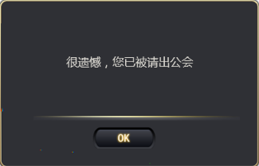
caseID | 路径 | 测试点描述 | step No. | 操作步骤 | 数据选择 | 预期结果 | P/F | 表单编号 | 备注
 | 基本 | 进入公会信息界面 | 1 | 玩家从主界面点击公会按钮 | 玩家未加入公会 | 进入公会列表界面 | P
 |  |  |  |  | 玩家已加入公会 | 进入公会信息界面 | P
 |  |  | 2 | 玩家在公会列表界面申请公会后，被批准加入公会 |  | 界面从公会列表界面跳转到公会信息界面 | F | BG-1333
 |  |  | 3 | 玩家在公会界面进行操作时被踢出公会，查看结果 |  | 公会界面关闭，弹出提示界面，如图 | F | BG-1374
 |  |  | 4 | 查看提示界面 | 界面类型 | 通用逻辑的提示窗口 | B
 |  |  |  |  | 内容 | 界面文字显示“很遗憾，您已被请出公会” | B
 |  |  |  |  | 字号 | xx | B
 |  |  |  |  | 字色 | xx | B
 |  |  |  | 查看确定按钮 | 位置 | 如图 | B
 |  |  |  |  | 内容 | 显示为确定 | B
 |  |  |  |  | 字号 | xx | B
 |  |  |  |  | 字色 | xx | B
 |  |  | 5 | 点击确定按钮 |  | 提示信息界面关闭 | B

 | 基本 | 公会信息界面刷新规则 | 1 | 查看公会信息界面刷新时机 | 打开公会信息界面 | 公会信息界面刷新 | F | BG-1375
 |  |  |  |  | 领取公会贡献值奖励 | 公会信息界面刷新
 |  |  |  |  | 界面其他操作 | 界面不刷新

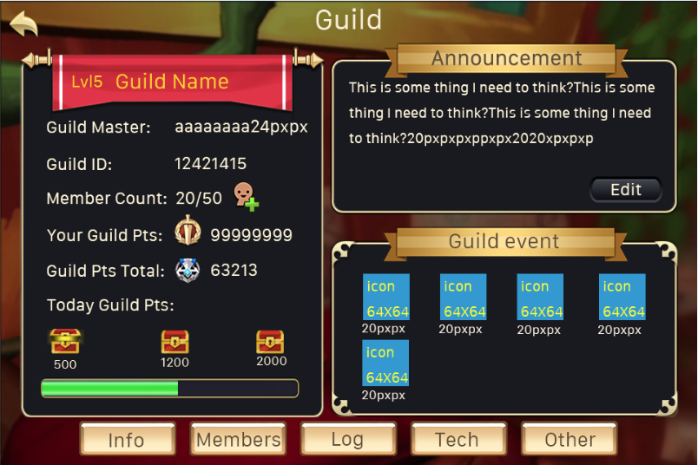
 | 基本 | 公会信息界面 | 1 | 查看公会信息界面 |  | 界面包含切页标签公会信息区、公会公告区、活动入口区 | P
 |  |  | 2 | 查看切页标签 |  | 切页标签从左到右分别为公会信息、成员列表、公会科技、公会日志、其他公会 | P
 |  |  |  |  | 样式 | 通用切页样式 | F | BG-1376
 |  |  | 3 | 查看公会信息区 | 位置 | 如图 | P
 |  |  |  |  | 内容 | 包含内容如图 | P
 |  |  | 4 | 查看公会等级 | 位置 | 如图 | P
 |  |  |  |  | 格式 | 格式为“LVLXX”XX代表公会等级 | P
 |  |  |  |  | 字号 | 30号 | F | BG-1377
 |  |  |  |  | 字色 | 255/204/0 | P
 |  |  |  | 查看公会等级显示 | 公会等级为1 | 显示为“LVL1”
 |  |  |  |  | 公会等级为19 | 显示为“LVL19” | F | BG-1378
 |  |  | 5 | 查看公会名称 | 位置 | 如图 | F | BG-1379
 |  |  |  |  | 公会A | 显示公会A名称 | P
 |  |  |  |  | 公会B | 显示公会B名称 | P
 |  |  |  |  | 字号 | 30号 | F | BG-1377
 |  |  |  |  | 字色 | 255/204/0 | P
 |  |  | 6 | 查看会长名称 | 位置 | 如图 | P
 |  |  |  |  | 格式 | 显示为“会长：会长名称” | P
 |  |  |  |  | 字号 | 24号 | P
 |  |  |  |  | 字色 | 251/241/216 | P
 |  |  |  | 查看会长名称显示 | 会长为玩家A | 显示为“会长：玩家A名称” | P
 |  |  |  |  | 会长为玩家B | 显示为“会长：玩家B名称” | P
 |  |  | 7 | 查看公会ID | 位置 | 如图 | P
 |  |  |  |  | 格式 | 显示为“公会ID：xxxx” | P
 |  |  |  |  | 字号 | 24号 | P
 |  |  |  |  | 字色 | 251/241/216 | P
 |  |  |  | 查看公会ID显示 | 第一个公会 | 显示为“公会ID：10000” | P
 |  |  |  |  | 公会id为10001 | 显示为“公会ID：10001” | P
 |  |  |  |  | 公会id为11111 | 显示为“公会ID：11111” | P
 |  |  | 8 | 查看成员数量 | 位置 | 如图 | P
 |  |  |  |  | 格式 | 显示为“成员数量：n/m 收人图标” | P
 |  |  |  |  | 字号 | 24号 | P
 |  |  |  |  | 字色 | 251/241/216 | P
 |  |  |  | 查看数字n | 公会当前成员数量1 | n显示1 | P
 |  |  |  |  | 公会当前成员数量20 | n显示20 | P
 |  |  |  | 查看数字m | 公会成员上限数量20 | m显示20 | P
 |  |  |  |  | 公会成员上限数量40 | m显示40 | P
 |  |  |  | 查看收人按钮 | 位置 | 如图 | P
 |  |  |  |  | 样式 |  | F | BG-1380
 |  |  |  | 点击收人按钮 | 会员 | 弹出收人编辑界面 | P
 |  |  |  |  | 非会员 | 弹出收人编辑界面 | P
 |  |  |  |  | 公会人员已满 | 弹出收人编辑界面 | P
 |  |  |  |  | 公会人员未满 | 弹出收人编辑界面 | P
 |  |  |  |  | 距离上次点击超过10秒 | 弹出收人编辑界面 | B
 |  |  |  |  | 距离上次点击未超过10秒 | 弹出IM提示信息“您发送过于频繁，请稍后再试” | F | BG-1381

 |  |  | 9 | 查看个人贡献值 | 位置 | 如图 | P
 |  |  |  |  | 格式 | 显示为“个人贡献值：个人贡献值图标 贡献数值” | B
 |  |  |  |  | 字号 | 24号 | P
 |  |  |  |  | 字色 | 251/241/216 | P
 |  |  |  | 查看个人贡献值数值 | 贡献值为0 | 显示为“个人贡献值：个人贡献值图标 0” | P
 |  |  |  |  | 贡献值为199 | 显示为“个人贡献值：个人贡献值图标 199” | P
 |  |  | 10 | 查看公会贡献值 | 位置 | 如图 | P
 |  |  |  |  | 格式 | 显示为“公会贡献值：公会贡献值图标 贡献数值” | B
 |  |  |  |  | 字号 | 24号 | P
 |  |  |  |  | 字色 | 251/241/216 | P
 |  |  |  | 查看公会贡献值数值 | 贡献值为0 | 显示为“公会贡献值：公会贡献值图标 0”
 |  |  |  |  | 贡献值为199 | 显示为“公会贡献值：公会贡献值图标 199”
 |  |  | 11 | 查看公会今日贡献值 | 位置 | 如图
 |  |  |  |  | 格式 | 样式如图
 |  |  |  | 查看标题文字 | 内容 | 显示为“公会今日贡献值：”
 |  |  |  |  | 字号 | 24号 | P
 |  |  |  |  | 字色 | 251/241/216 | P
 |  |  |  | 查看贡献值领取图标 | 位置 | 如图 | P
 |  |  |  |  | 内容 | 分为3个阶段，每个阶段包含宝箱图标和贡献值 | P
 |  |  |  | 查看宝箱图标 | 不可领取 |  | F | BG-1385
 |  |  |  |  | 可领取奖励未领取 |  | P
 |  |  |  |  | 已领取奖励 |  | P
 |  |  |  | 查看宝箱对应贡献值 | 位置 | 如图 | P
 |  |  |  |  | 宝箱1 | 贡献值为500 | P
 |  |  |  |  | 宝箱2 | 贡献值为1500 | P
 |  |  |  |  | 宝箱3 | 贡献值为3000 | P
 |  |  |  |  | 字号 | 20号 | P
 |  |  |  |  | 字色 | 251/241/216 | P
 |  |  |  | 查看贡献值进度条 | 位置 | 如图 | P
 |  |  |  |  | 样式 |  | F | BG-1388
 |  |  |  |  | 字号 | 20号 | P
 |  |  |  |  | 字色 | 251/241/216-90/40/10 | P
 |  |  |  | 查看进度条上限数值 |  | 显示为3000 | P
 |  |  |  | 查看进度条填充 | 当前贡献值n | 进度条填充比例为n/m | P
 |  |  |  |  | 当前贡献值0 | 进度条为空 | P
 |  |  |  |  | 当前贡献值m | 进度条填满 | F | BG-1387
 |  |  |  | 贡献值达到m后，继续获得公会贡献值 |  | 贡献值不再增长，进度条不增长 | P
 |  |  | 12 | 点击奖励宝箱 | 显示可以领取 | 弹出获得奖励界面 | P
 |  |  |  |  | 显示不能领取，实际可以领取 | 弹出获得奖励界面 | F | BG-1389
 |  |  |  |  | 显示不能领取，实际也不能领取 | 弹出IM提示信息sociaty_record_011 | P
 |  |  | 13 | 查看获得奖励界面 |  | 与开宝箱界面规则一致 | P
 |  |  |  | 查看界面标题 |  | 显示为“领取成功” | P
 |  |  |  | 查看获得道具 |  | 获得奖励道具与配置一致 | P
 |  |  | 14 | 点击界面确定按钮 |  | 奖励界面关闭，刷新公会信息界面 | P
 |  |  |  | 查看宝箱 | 已领取奖励宝箱 | 显示已领取宝箱样式 | P
 |  |  |  |  | 未领取奖励宝箱 | 保持原样式不变 | P
 |  |  | 15 | 查看玩家获得奖励 |  | 玩家获得奖励记录正确 | P
 |  |  |  | 查看数据库记录 |  | 数据库记录获得奖励正确 | P

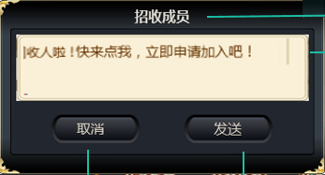
 | 基本 | 收人信息编辑界面 | 1 | 点击收人按钮 |  | 弹出收人信息编辑界面
 |  |  | 2 | 查看界面 |  | 如图
 |  |  | 3 | 查看界面标题 | 位置 | 如图
 |  |  |  |  | 内容 | 显示为“招收成员”
 |  |  |  |  | 字号 | 30号 | P
 |  |  |  |  | 字色 | 251/241/216 | P
 |  |  | 3 | 查看内容编辑区 | 位置 | 如图 | P
 |  |  |  |  | 内容 | 默认显示“收人啦！快来点我，立即申请加入吧！” | P
 |  |  |  |  | 字号 | 24号 | P
 |  |  |  |  | 字色 | 251/241/216 | P
 |  |  | 4 | 查看取消按钮 | 位置 | 如图 | P
 |  |  |  |  | 内容 | 显示为取消 | P
 |  |  |  |  | 字号 | 24号 | P
 |  |  |  |  | 字色 | 250/247/241-202/151/13 | P
 |  |  |  | 点击取消按钮 |  | 收人信息界面关闭 | P
 |  |  | 5 | 查看发送按钮 | 位置 | 如图 | P
 |  |  |  |  | 内容 | 显示为发送 | F | BG-1390
 |  |  |  |  | 字号 | 24号 | P
 |  |  |  |  | 字色 | 250/247/241-202/151/13 | P
 |  |  |  | 点击发送按钮 |  | 在世界频道发送邀请信息 | P
 |  |  |  | 查看IM中信息 | 世界频道 | 显示邀请信息，格式为超链接 | P
 |  |  |  |  | 其他频道 | 不显示邀请信息 | P
 |  |  |  | 查看IM中信息内容 | 未编辑内容 | 显示为“收人啦！快来点我，立即申请加入吧！” | P
 |  |  |  |  | 编辑内容为A | 显示为“【公会邀请】（公会名称）内容A” | P
 |  |  |  |  | 编辑内容为B | 显示为“【公会邀请】（公会名称）内容B” | P
 |  |  |  |  | 编辑的内容为空 | 显示为“【公会邀请】（公会名称）” | P

 | 基本 | 点击超链接 | 1 | 玩家点击IM中公会邀请信息 | 已加入公会 | 打开公会其他公会界面 | F | BG-1391
 |  |  |  |  | 未加入公会 | 打开公会列表界面 | P
 |  |  |  | 查看公会定位 | 已加入公会 | 显示结果为该公会所在页，且该公会定位到最上 | B
 |  |  |  |  | 未加入公会 | 显示搜索此公会结果 | P

 | 基本 | 公会公告 | 1 | 查看公会公告区 | 位置 | 如图 | P
 |  |  |  |  | 内容 | 包含标题，公告内容、【修改公告】按钮 | P
 |  |  | 2 | 查看公告标题 | 位置 | 如图 | P
 |  |  |  |  | 内容 | 显示为“公会公告” | P
 |  |  |  |  | 字号 | 30号 | F | BG-1392
 |  |  |  |  | 字色 | 96/76/51 | P
 |  |  |  | 查看公会公告内容 | 未编辑公告内容 |  | F | BG-1394
 |  |  |  |  | 编辑公告内容A | 公告内容显示A内容 | P
 |  |  |  |  | 编辑公告内容B | 公告内容显示B内容 | P
 |  |  |  | 查看公会公告内容超长显示 | 中文 | 根据排版宽度自动换行 | P
 |  |  |  |  | 英文 | 根据排版宽度自动换行 | P
 |  |  | 3 | 查看【修改公告】按钮 | 位置 | 如图 | P
 |  |  |  |  | 内容-有权限 | 显示为“修改公告” | P
 |  |  |  |  | 内容-无权限 | 不显示按钮 | P
 |  |  |  |  | 字号 | 30号 | F | BG-1393
 |  |  |  |  | 字色 | 96/76/51 | P
 |  |  | 4 | 点击【修改公告】按钮 |  | 弹出公会公告编辑界面 | P
 |  |  | 5 | 查看公会公告编辑界面内容显示 | 打开时没有公会公告
 |  |  |  |  | 打开时已有公会公告 | 界面编辑区显示已有公会公告内容 | F | BG-1395
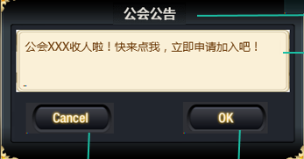
 |  |  | 6 | 查看公会公告编辑界面 |  | 如图 | P
 |  |  |  | 查看文本编辑内容长度 | 文本内容小于100字符 | 可以输入 | P
 |  |  |  |  | 文本内容大于100字符 | 超出部分不能输入 | F | BG-1396
 |  |  | 7 | 查看取消按钮 | 位置 | 如图
 |  |  |  |  | 内容 | 显示为取消
 |  |  |  |  | 字号 | 24号 | P
 |  |  |  |  | 字色 | 250/247/241-202/151/13 | P
 |  |  |  | 点击取消按钮 |  | 收人信息界面关闭 | P
 |  |  | 8 | 查看确定按钮 | 位置 | 如图 | P
 |  |  |  |  | 内容 | 显示为确定 | P
 |  |  |  |  | 字号 | 24号 | P
 |  |  |  |  | 字色 | 250/247/241-202/151/13 | P
 |  |  |  | 点击确定按钮 | 点击时有权限 | 公会公告编辑成功，替换原有公会公告 | P

 | 基本 | 公会公告编辑输入规则 | 1 | 点击公告文字编辑区域 | 点击位置有文本存在 | 光标落在点击位置的文本中间
 |  |  |  |  | 点击位置没有文本存在 | 光标落在点击位置最近的文本末尾
 |  |  | 2 | 输入文字 | 输入的内容没有使总文本长度超过100字符 | 输入的新文本内容插入在光标位置
 |  |  |  |  | 输入的内容使总文本长度超过100字符 | 只能输入导致总文本长度达到100字符的那些个内容，其他截断
 |  |  | 3 | 查看输入模式操作影响 | 点击公会其他功能按键 | 点击无响应
 |  |  |  |  | 点击输入模式中done按键 | 输入的文本显示在编辑框中
 |  |  |  |  | 点击输入模式中非done按键，导致输入模式关闭 | 输入失败，输入文本消失

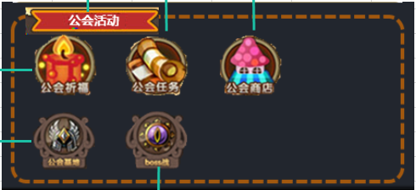
 | 基本 | 公会活动入口区 | 1 | 查看公会活动入口区 | 位置 | 如图 | P
 |  |  | 2 | 查看公会活动入口区布局 |  | 如图 | P
 |  |  |  |  | 内容 | 包含标题、公会活动功能按键 | P
 |  |  | 3 | 查看公会活动按键样式 | 公会祈福 |  | B
 |  |  |  |  | 公会任务 |  | B
 |  |  |  |  | 公会商店 |  | B
 |  |  |  |  | 公会基地 |  | B
 |  |  |  |  | 公会BOSS |  | B
 |  |  | 4 | 点击活动按键 | 公会祈福 | 打开公会祈福界面 | P
 |  |  |  |  | 公会任务 | 打开公会任务界面 | P
 |  |  |  |  | 公会商店 | 打开公会商店界面 | P
 |  |  |  |  | 公会基地 | 打开公会基地界面 | B
 |  |  |  |  | 公会BOSS | 打开公会boss界面 | B

成员列表
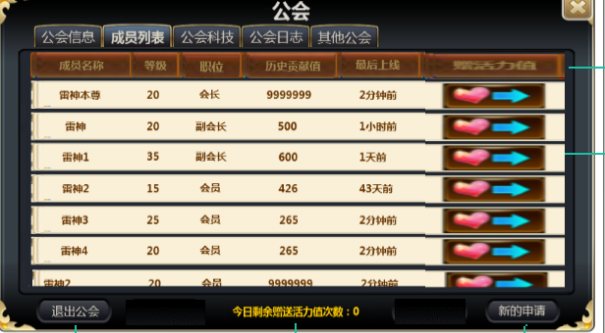
caseID | 路径 | 测试点描述 | step No. | 操作步骤 | 数据选择 | 预期结果 | P/F | 表单编号 | 备注
 | 基本 | 成员列表界面 | 1 | 查看成员列表界面 |  | 包含列表标题和列表项内容，【退出公会】按钮、提示信息、【新的申请】按钮 | P
 |  |  | 2 | 查看列表标题 |  | 标题从左到右依次显示“成员名称”、“等级”、“职务”、“历史贡献值”、“最后上线”、“赠活力值” | P
 |  |  | 3 | 查看列表项内容 |  | 列表项内容与标题对应 | P
 |  |  | 4 | 查看列表项排序 | 会长A、副会长B，会员C、会员D，贡献值相同 | 排序为A-B-C/D | P
 |  |  |  |  | 会长A、会员C、会员D，贡献值相同 | 排序为A-C/D | P
 |  |  |  |  | 副会长B，会员C、会员D，贡献值相同 | 排序为B-C/D | P
 |  |  |  |  | 会员A（100），会员B（200），会员C（150） | 排序为B-C-D | F | BG-1461
 |  |  |  |  | 会员A（100），会员B（200），会员C（200） | 排序为B/C-D | B
 |  |  | 5 | 点击列表项内容 | 会长点击其他玩家 | 弹出玩家功能菜单 | P
 |  |  |  |  | 会长点击自己 | 无响应 | P
 |  |  |  |  | 副会长点击其他玩家 | 弹出玩家功能菜单 | P
 |  |  |  |  | 副会长点击自己 | 无响应 | P
 |  |  |  |  | 会员点击其他玩家 | 无响应 | P
 |  |  |  |  | 会员点击自己 | 无响应 | P
 |  |  | 6 | 查看【退出公会】按钮 | 位置 | 如图 | P
 |  |  |  |  | 内容 | 显示为“退出公会” | P
 |  |  |  |  | 字号 | 24号 | P
 |  |  |  |  | 字色 | 250/247/241-202/151/13 | P
 |  |  |  | 点击【退出公会】按钮 |  | 弹出二级确认框 | P
 |  |  | 7 | 查看【新的申请】按钮 | 位置 | 如图 | P
 |  |  |  |  | 内容-无新申请 | 显示为“新的申请” | P
 |  |  |  |  | 内容-有新申请 | 显示为“新的申请”带红点 | F | BG-1401
 |  |  |  |  | 字号 | 24号 | P
 |  |  |  |  | 字色 | 250/247/241-202/151/13 | P
 |  |  |  | 点击【新的申请】按钮 |  | 打开新的申请界面 | P

 | 基本 | 列表项内容测试 | 1 | 查看成员名称 | 玩家A | 显示玩家A名称 | P
 |  |  |  |  | 玩家B | 显示玩家B名称 | P
 |  |  | 2 | 查看成员等级 | 玩家A等级10 | 显示10 | P
 |  |  |  |  | 玩家B等级15 | 显示15 | P
 |  |  | 3 | 查看职位名称 | 玩家为会长 | 显示为会长 | P
 |  |  |  |  | 玩家为副会长 | 显示为副会长 | F | BG-1402
 |  |  |  |  | 玩家为会员 | 显示为会员 | F | BG-1406
 |  |  | 4 | 查看历史贡献值 |  | 与数据库记录玩家历史贡献值一致
 |  |  |  |  | 玩家在当前公会历史贡献最高值为100 | 显示为100
 |  |  |  |  | 玩家在当前公会历史贡献最高值为200 | 显示为200
 |  |  | 5 | 查看最后上线时间 | 玩家当前在线 | 显示为在线 | F | BG-1399
 |  |  |  |  | 玩家不在线-离线时间与当前时间小于1分钟 | 显示为刚刚 | F | BG-1400
 |  |  |  |  | 玩家不在线-离线时间与当前时间大于等于1分钟且小于1小时 | 显示为1分钟前 | B
 |  |  |  |  | 玩家不在线-离线时间与当前时间大于等于10分钟且小于1小时 | 显示为10分钟前 | B
 |  |  |  |  | 玩家不在线-离线时间与当前时间大于等于1小时且小于24小时 | 显示1小时前 | B
 |  |  |  |  | 玩家不在线-离线时间与当前时间大于等于5小时且小于24小时 | 显示5小时前 | B
 |  |  |  |  | 玩家不在线-离线时间与当前时间大于等于1天（24小时） | 显示1天前 | B
 |  |  |  |  | 玩家不在线-离线时间与当前时间大于等于5天（24小时） | 显示5天前 | B
 |  |  | 6 | 查看活力值赠送 | 玩家A当日未赠送过 | 显示赠送活力值按钮 | P
 |  |  |  |  | 玩家A当日已赠送过 | 显示已赠送图标 | P
 |  |  |  |  | 玩家自己的条目 | 不显赠送按钮 | F | BG-1407
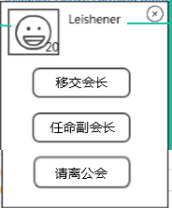
 | 基本 | 玩家功能菜单 | 1 | 查看玩家功能菜单界面 | 位置 | 屏幕中间弹出 | P
 |  |  |  |  | 内容 | 如图 | P
 |  |  | 2 | 查看玩家头像 | 位置 | 如图 | F
 |  |  |  |  | 玩家10级 | 头像右下角显示10 | F | BG-1416
 |  |  |  |  | 玩家20级 | 头像右下角显示20 | B
 |  |  |  | 查看头像icon |  | 与主界面icon显示一致 | P
 |  |  | 3 | 查看玩家名称 | 位置 | 如图 | P
 |  |  |  |  | 内容 | 显示当前玩家名称 | P
 |  |  |  |  | 字号 | 30号 | F | BG-1419
 |  |  |  |  | 字色 | 251/241/216 | F | BG-1419
 |  |  |  | 查看玩家名称显示 | 玩家A | 显示玩家A名称 | P
 |  |  |  |  | 玩家B | 显示玩家B名称 | P
 |  |  | 4 | 查看【移交会长】按钮 | 位置 | 如图 | P
 |  |  |  |  | 内容 | 显示为“移交会长” | P
 |  |  |  |  | 字号 | 24号 | B
 |  |  |  |  | 字色 | 251/241/216 | B
 |  |  |  | 点击【移交会长】按钮 |  | 弹出二级确认框 | P
 |  |  | 5 | 查看【任命副会长】按钮 | 位置 | 如图 | P
 |  |  |  |  | 内容-所选玩家不是副会长 | 显示为“任命副会长” | F | BG-1428
 |  |  |  |  | 内容-所选玩家是副会长 | 显示为“解除副会长” | P
 |  |  |  |  | 字号 | 24号 | B
 |  |  |  |  | 字色 | 251/241/216 | B
 |  |  |  | 点击【任命副会长】按钮 |  | 弹出二级确认框 | P
 |  |  | 6 | 查看【请离公会】按钮 | 位置 | 如图 | P
 |  |  |  |  | 内容 | 显示为“请离公会” | P
 |  |  |  |  | 字号 | 24号 | B
 |  |  |  |  | 字色 | 251/241/216 | B
 |  |  |  | 点击【请离公会】按钮 |  | 弹出二级确认框 | P

 | 基本 | 活力值赠送 | 1 | 点击界面中其他玩家赠送活力值按钮 | 该玩家今日收取次数未满 | 可以赠送活力
 |  |  |  |  | 该玩家今日收取次数已满 | 可以赠送活力
 |  |  |  |  | 该玩家当前在公会中 | 可以赠送活力
 |  |  |  |  | 该玩家当前已经不再公会中 | 可以赠送活力
 |  |  | 2 | 查看被赠送活力玩家邮箱 | 该玩家今日收取次数未满 | 收到赠送活力邮件
 |  |  |  |  | 该玩家今日收取次数已满 | 未收到赠送活力邮件
 |  |  |  |  | 该玩家当前在公会中 | 收到赠送活力邮件
 |  |  |  |  | 该玩家当前已经不再公会中 | 未收到赠送活力邮件
 |  |  | 3 | 查看被赠送活力邮件内容 | 发件人 | 系统
 |  |  |  |  | 主题 | 活力值
 |  |  |  |  | 内容 | 这是来自XXX赠送的Y点活力值（XXX代表赠送玩家名称，Y代表活力值点数）
 |  |  |  |  | 活力值道具 | 1_7_5
 |  |  | 4 | 当被玩家被赠送活力达到上线后，经过0点，查看被赠送活力情况 |  | 赠送活力的玩家，过了0点之后仍可继续赠送 被赠送的玩家，过了0点之后收取次数重置

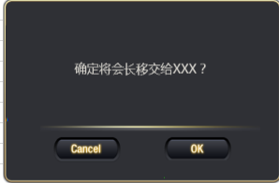
 | 基本 | 移交会长 | 1 | 玩家菜单中点击【移交会长】按钮 |  | 弹出二级确认界面 | P
 |  |  | 2 | 查看二级确认界面 |  | 通用二级确认界面 | P
 |  |  |  |  | 内容 | 显示为“是否将会长移交给XXX？” | P
 |  |  |  | 查看移交会长对象显示 | 点击玩家A移交会长 | 显示为“是否将会长移交给玩家A？” | F | BG-1420
 |  |  |  |  | 点击玩家B移交会长 | 显示为“是否将会长移交给玩家B？” | B
 |  |  | 3 | 查看取消按钮 | 位置 | 如图 | P
 |  |  |  |  | 内容 | 显示为取消 | P
 |  |  |  |  | 字号 | 24号 | F | BG-1421
 |  |  |  |  | 字色 | 250/247/241-202/151/13 | P
 |  |  |  | 点击取消按钮 |  | 二级缺人界面关闭，会长未移交 | P
 |  |  | 4 | 查看确定按钮 | 位置 | 如图 | P
 |  |  |  |  | 内容 | 显示为确定 | P
 |  |  |  |  | 字号 | 24号 | F | BG-1421
 |  |  |  |  | 字色 | 250/247/241-202/151/13 | P
 |  |  |  | 点击确定按钮 | 当前操作玩家是副会长 | 二级关闭，弹出IM提示信息sociaty_record_014 | F | BG-1422
 |  |  |  |  | 被移交会长玩家当前不在公会中 | 二级关闭，弹出IM提示信息sociaty_record_018，成员列表刷新 | F | BG-1423
 |  |  |  |  | 操作玩家是会长且被移交玩家在公会中 | 二级关闭，移交会长成功，弹出IM提示信息sociaty_record_013 | F | BG-1424
 |  |  |  | 查看成员列表 |  | 成员列表界面刷新 | F | BG-1424
 |  |  |  | 查看IM公会频道 |  | 公会聊天频道发送信息sociaty_record_054 | F | BG-1424
 |  |  | 5 | 查看被移交会长玩家邮件 | 发件人 | 系统 | P
 |  |  |  |  | 主题 | 会内职务变更 | P
 |  |  |  |  | 内容 | 亲爱的玩家： 您已成为XXX公会会长！（XXX代表公会名称） | P

 | 基本 | 任命副会长 | 1 | 玩家菜单中点击【任命副会长】按钮 | 所选玩家非副会长 | 弹出二级确认界面 | P
 |  |  | 2 | 查看二级确认界面 |  | 通用二级确认界面 | P
 |  |  |  |  | 内容 | 显示为“确定任命XXX为副会长？” | P
 |  |  |  | 查看任命副会长对象显示 | 点击玩家A移交会长 | 显示为“确定任命玩家A为副会长？” | F | BG-1425
 |  |  |  |  | 点击玩家B移交会长 | 显示为“确定任命玩家B为副会长？” | B
 |  |  | 3 | 查看取消按钮 | 位置 | 如图 | P
 |  |  |  |  | 内容 | 显示为取消 | P
 |  |  |  |  | 字号 | 24号 | F | BG-1426
 |  |  |  |  | 字色 | 250/247/241-202/151/13 | P
 |  |  |  | 点击取消按钮 |  | 二级确认界面关闭，副会长未任命 | P
 |  |  | 4 | 查看确定按钮 | 位置 | 如图 | P
 |  |  |  |  | 内容 | 显示为确定 | P
 |  |  |  |  | 字号 | 24号 | F | BG-1426
 |  |  |  |  | 字色 | 250/247/241-202/151/13 | P
 |  |  |  | 点击确定按钮 | 当前操作玩家不是会长 | 二级关闭，弹出IM提示信息sociaty_record_018 | F | BG-1427
 |  |  |  |  | 被任命会长玩家当前不在公会中 | 二级关闭，弹出IM提示信息sociaty_record_014 | F | BG-1429
 |  |  |  |  | 被任命会长玩家已经是副会长 | 二级关闭，弹出IM提示信息sociaty_record_015
 |  |  |  |  | 当前公会副会长人数已达上限 | 二级关闭，弹出提示信息sociaty_record_040 | F | BG-1431
 |  |  |  |  | 以上条件都满足 | 任命副会长操作成功，弹出IM提示信息sociaty_record_016，二级关闭 | F
 |  |  |  | 查看成员列表 |  | 成员列表界面刷新 | P
 |  |  |  | 查看IM公会频道 |  | 同时将信息sociaty_record_016发送到公会频道 | F | BG-1432

 | 基本 | 解除副会长 | 1 | 玩家菜单中点击【任命副会长】按钮 | 所选玩家为副会长 | 弹出二级确认界面 | P
 |  |  | 2 | 查看二级确认界面 |  | 通用二级确认界面 | P
 |  |  |  |  | 内容 | 显示为“确定解除XXX副会长职务？” | P
 |  |  |  | 查看任命副会长对象显示 | 点击玩家A移交会长 | 显示为“确定解除玩家A副会长职务？” | F | BG-1434
 |  |  |  |  | 点击玩家B移交会长 | 显示为“确定解除玩家B副会长职务？” | B
 |  |  | 3 | 查看取消按钮 | 位置 | 如图 | P
 |  |  |  |  | 内容 | 显示为取消 | P
 |  |  |  |  | 字号 | 24号 | F | BG-1435
 |  |  |  |  | 字色 | 250/247/241-202/151/13 | P
 |  |  |  | 点击取消按钮 |  | 二级确认界面关闭，副会长未解除 | P
 |  |  | 4 | 查看确定按钮 | 位置 | 如图 | P
 |  |  |  |  | 内容 | 显示为确定 | P
 |  |  |  |  | 字号 | 24号 | F | BG-1435
 |  |  |  |  | 字色 | 250/247/241-202/151/13 | P
 |  |  |  | 点击确定按钮 | 当前操作玩家不是会长 | 二级关闭，弹出IM提示信息sociaty_record_018
 |  |  |  |  | 被解除副会长玩家当前不在公会中 | 二级关闭，弹出IM提示信息sociaty_record_014 | F | BG-1436
 |  |  |  |  | 以上条件都满足 | 解除副会长操作成功，弹出IM提示信息sociaty_record_041，同时将信息sociaty_record_041发送到公会频道 | F | BG-1437

 | 基本 | 请离公会 | 1 | 玩家菜单中点击【请离公会】按钮 |  | 弹出二级确认界面 | P
 |  |  | 2 | 查看二级确认界面 |  | 通用二级确认界面 | P
 |  |  |  |  | 内容 | 显示为“确定将XXX请离公会？” | P
 |  |  |  | 查看任命副会长对象显示 | 点击玩家A移交会长 | 显示为“确定将玩家A请离公会？” | F | BG-1438
 |  |  |  |  | 点击玩家B移交会长 | 显示为“确定将玩家B请离公会？” | B
 |  |  | 3 | 查看取消按钮 | 位置 | 如图 | P
 |  |  |  |  | 内容 | 显示为取消 | P
 |  |  |  |  | 字号 | 24号 | F | BG-1439
 |  |  |  |  | 字色 | 250/247/241-202/151/13 | P
 |  |  |  | 点击取消按钮 |  | 二级确认界面关闭，玩家未被踢出公会 | P
 |  |  | 4 | 查看确定按钮 | 位置 | 如图 | P
 |  |  |  |  | 内容 | 显示为确定 | P
 |  |  |  |  | 字号 | 24号 | F | BG-1439
 |  |  |  |  | 字色 | 250/247/241-202/151/13 | P
 |  |  |  | 点击确定按钮 | 当前操作玩家没有权限踢人 | 二级关闭，弹出IM提示信息sociaty_record_018 | F | BG-1441
 |  |  |  |  | 被踢出玩家当前不在公会中 | 二级关闭，弹出IM提示信息sociaty_record_014，成员列表界面刷新 | F | BG-1442
 |  |  |  |  | 被踢出玩家是会长 | 二级关闭，弹出提示信息sociaty_record_018，成员列表刷新 | F | BG-1443
 |  |  |  |  | 被提出的玩家是副会长，操作的人是会长 | 二级关闭，弹出提示信息sociaty_record_018，成员列表刷新 | F | BG-1445
 |  |  |  |  | 被提出的玩家是副会长，操作的人是副会长 | 二级关闭，弹出提示信息sociaty_record_018，成员列表刷新 | F | BG-1445
 |  |  |  |  | 以上条件都满足 | 请离操作成功，弹出IM提示信息sociaty_record_017，二级关闭，界面刷新，同时给被踢玩家发送系统邮件mail_sociaty_003 | P
 |  |  | 5 | 查看被踢玩家邮件 | 发件人 | 系统 | P
 |  |  |  |  | 主题 | 公会变更 | P
 |  |  |  |  | 内容 | 很遗憾，您已被请离公会XXX（XXX代表公会名称） | F | BG-1446

 | 基本 | 退出公会 | 1 | 点击【退出公会】按钮 |  | 弹出二级确认界面 | P
 |  |  | 2 | 查看二级确认界面 |  | 通用二级确认界面 | P
 |  |  |  |  | 内容 | 显示为“确定退出公会？” （退出公会12小时后才能加入其他公会） | F | BG-1447
 |  |  | 3 | 查看取消按钮 | 位置 | 如图 | P
 |  |  |  |  | 内容 | 显示为取消 | P
 |  |  |  |  | 字号 | 24号 | F | BG-1448
 |  |  |  |  | 字色 | 250/247/241-202/151/13 | P
 |  |  |  | 点击取消按钮 |  | 二级确认界面关闭，玩家未退公会 | P
 |  |  | 4 | 查看确定按钮 | 位置 | 如图 | P
 |  |  |  |  | 内容 | 显示为确定 | P
 |  |  |  |  | 字号 | 24号 | F | BG-1448
 |  |  |  |  | 字色 | 250/247/241-202/151/13 | P
 |  |  |  | 点击确定按钮 | 当前操作玩家是会长 | 二级关闭，弹出IM提示信息sociaty_record_019 | F | BG-1449
 |  |  |  |  | 当前操作玩家不是会长 | 则操作成功，弹出IM提示信息sociaty_record_020，公会界面关闭 | F | BG-1450

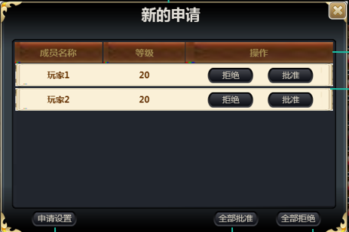
 | 基本 | 新的申请界面 | 1 | 在公会成员列表点击【新的申请】按钮 |  | 打开新的申请界面 | P
 |  |  | 2 | 查看新的申请界面 | 位置 | 如图 | P
 |  |  |  |  | 内容 | 包含标题、申请列表、【申请设置】按钮、【全部批准】按钮、【全部拒绝】按钮 | P
 |  |  | 3 | 查看界面标题 | 位置 | 如图 | P
 |  |  |  |  | 内容 | 显示为“新的申请” | P
 |  |  |  |  | 字号 | 30号 | P
 |  |  |  |  | 字色 | 251/241/216 | P
 |  |  | 4 | 查看申请列表 |  | 列表包含列表标题、列表项 | P
 |  |  |  | 查看列表标题 | 内容 | 标题从左向右依次为成员名称、等级、操作 | P
 |  |  |  |  | 字号 | 24号 | P
 |  |  |  |  | 字色 | 251/241/216 | P
 |  |  | 5 | 查看列表项 |  | 列表项内容与列表标题对应，可以上下滚动查看更多 | F | BG-1452
 |  |  |  | 查看列表项排序 | 申请公会顺序A-B-C | 列表项从上到下排序玩家C-B-A | F | BG-1451
 |  |  |  |  | 申请公会顺序C-A-B | 列表项从上到下排序玩家B-A-C | B
 |  |  |  | 查看成员名称 | 玩家A | 显示玩家A名称 | P
 |  |  |  |  | 玩家B | 显示玩家B名称 | P
 |  |  |  | 查看等级 | 玩家A等级20 | 显示20 | P
 |  |  |  |  | 玩家B等级10 | 显示10 | P
 |  |  |  | 查看操作 |  | 包含【拒绝】按钮和【批准】按钮
 |  |  | 6 | 查看【拒绝】按钮 | 位置 | 如图 | P
 |  |  |  |  | 内容 | 显示为“拒绝” | P
 |  |  |  |  | 字号 | 24号 | P
 |  |  |  |  | 字色 | 96/76/51 | P
 |  |  |  | 点击【拒绝】按钮 |  | 触发拒绝申请公会逻辑 | P
 |  |  | 7 | 查看【批准】按钮
 |  |  |  |  | 位置 | 如图 | P
 |  |  |  |  | 内容 | 显示为“批准” | P
 |  |  |  |  | 字号 | 24号 | P
 |  |  |  |  | 字色 | 96/76/51 | P
 |  |  |  | 点击【批准】按钮 |  | 触发批准申请公会逻辑
 |  |  | 8 | 查看【申请设置】按钮
 |  |  |  |  | 位置 | 如图 | P
 |  |  |  |  | 内容 | 显示为“申请设置” | P
 |  |  |  |  | 字号 | 24号 | P
 |  |  |  |  | 字色 | 250/247/241-202/151/13 | P
 |  |  |  | 点击【申请设置】按钮 |  | 弹出申请设置界面
 |  |  | 9 | 查看【全部拒绝】按钮 | 位置 | 如图 | P
 |  |  |  |  | 内容 | 显示为“拒绝” | P
 |  |  |  |  | 字号 | 24号 | P
 |  |  |  |  | 字色 | 250/247/241-202/151/13 | P
 |  |  |  | 点击【全部拒绝】按钮 |  | 触发全部拒绝申请公会逻辑 | P
 |  |  | 10 | 查看【全部批准】按钮
 |  |  |  |  | 位置 | 如图 | P
 |  |  |  |  | 内容 | 显示为“批准” | P
 |  |  |  |  | 字号 | 24号 | P
 |  |  |  |  | 字色 | 250/247/241-202/151/13 | P
 |  |  |  | 点击【全部批准】按钮 |  | 触发全部批准申请公会逻辑 | P

 | 基本 | 拒绝申请逻辑 | 1 | 点击申请列表项中的【拒绝】按钮 | 当前操作玩家无权限 | 操作失败，弹出提示信息sociaty_record_018 | F | BG-1453
 |  |  |  |  | 被操作玩家当前已经加入本公会 | 操作失败，弹出提示信息sociaty_record_045 | F | BG-1456
 |  |  |  |  | 被操作玩家当前已经加入其他公会 | 拒绝成功，该玩家的条目从列表中清除 | P
 |  |  |  |  | 被操作玩家当前已经取消申请 | 拒绝成功，该玩家的条目从列表中清除 | P
 |  |  |  |  | 以上条件都满足 | 拒绝成功，该玩家的条目从列表中清除 | P
 |  |  | 2 | 查看拒绝玩家选择情况（默认拒绝成功） | 点击玩家A条目中的拒绝按钮 | 拒绝玩家A申请 | P
 |  |  |  |  | 点击玩家B条目中的拒绝按钮 | 拒绝玩家B申请 | P

 | 基本 | 拒绝全部逻辑 | 1 | 点击界面中【拒绝全部】按钮 | 当前操作玩家无权限 | 操作失败，弹出提示信息sociaty_record_018 | F | BG-1463
 |  |  |  |  | 当前操作玩家有权限 | 拒绝成功，清空申请列表 | P

 | 基本 | 批准申请逻辑 | 1 | 点击申请列表中的【批准】按钮 | 当前操作玩家无权限 | 弹出IM提示信息sociaty_record_018 | F | BG-1454
 |  |  |  |  | 本公会人数已满 | 操作失败，弹出IM提示信息sociaty_record_021 | F | BG-1459
 |  |  |  |  | 被操作玩家当前已经加入本公会 | 操作失败，弹出IM提示信息sociaty_record_045 | F | BG-1455
 |  |  |  |  | 被操作玩家当前已经加入其他公会 | 操作失败，弹出IM提示信息sociaty_record_045 | F | BG-1458
 |  |  |  |  | 被操作玩家当前已经取消申请 | 操作失败，弹出IM提示信息sociaty_record_045 | F | BG-1457
 |  |  |  |  | 以上条件都满足 | 操作成功，玩家入会，弹出IM提示信息sociaty_record_022，同时将信息sociaty_record_022发送到公会频道 | F | BG-1460
 |  |  | 2 | 查看申请列表 |  | 列表刷新，已批准入会的玩家申请从列表中删除 | P

 | 基本 | 全部批准逻辑 | 1 | 点击界面中【批准全部】按钮 | 当前操作玩家无权限 | 弹出IM提示信息sociaty_record_018 | F | BG-1463
 |  |  |  |  | 列表中实际已没有申请 | 操作失败，弹出IM提示信息sociaty_record_045 | F | BG-1464
 |  |  |  |  | 实际存在申请数量>公会人数剩余 | 弹出IM提示信息sociaty_record_023 | F | BG-1465
 |  |  |  |  | 显示申请数量>剩余人数且实际存在数量<剩余人数的情况 | 实际申请人全部加入公会 | P
 |  |  |  |  | 以上条件都满足 | 剩余玩家全部加入公会成功，申请从申请列表中清除，弹出IM提示信息sociaty_record_022，同时将信息sociaty_record_022发送到公会频道 | F | BG-1460
 |  |  | 2 | 查看申请列表 |  | 列表刷新，已批准入会的玩家申请从列表中删除 | P

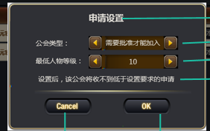
 | 基本 | 申请设置界面 | 1 | 在新的申请界面点击【申请设置】按钮 |  | 弹出申请设置界面 | P
 |  |  | 2 | 查看申请设置界面 | 位置 | 屏幕中央 | P
 |  |  |  |  | 内容 | 如图 | F | BG-1466
 |  |  | 3 | 查看界面标题 | 位置 | 如图 | P
 |  |  |  |  | 内容 | 显示为“申请设置” | P
 |  |  |  |  | 字号 | 30号 | P
 |  |  |  |  | 字色 | 251/241/216 | P
 |  |  | 4 | 查看公会类型设置 | 位置 | 如图 | F | BG-1467
 |  |  |  |  | 内容 | 显示为“公会类型” | P
 |  |  |  |  | 字号-标题 | 24号 | P
 |  |  |  |  | 字号-提示 | 251/241/216 | P
 |  |  |  |  | 字色-标题 | 24号 | P
 |  |  |  |  | 字色-提示 | 251/241/216 | P
 |  |  |  | 查看选项内容 |  | 选项包含“需要批准才能加入”和“所有人都可以加入” | P
 |  |  |  | 查看默认选中 |  | 默认选中“需要批准才能加入” | P
 |  |  |  | 查看向左切换箭头 |  | 样式如图 | P
 |  |  |  | 点击向左切换箭头 | 当前选择为“需要批准才能加入” | 切换为“所有人都可以加入” | F | BG-1469
 |  |  |  |  | 当前选择为“所有人都可以加入” | 切换为“需要批准才能加入” | P
 |  |  |  | 查看向右切换箭头 |  | 样式如图 | P
 |  |  |  | 点击向右切换箭头 | 当前选择为“需要批准才能加入” | 切换为“所有人都可以加入” | P
 |  |  |  |  | 当前选择为“所有人都可以加入” | 切换为“需要批准才能加入” | F | BG-1469
 |  |  | 5 | 查看最低等级设置 | 位置 | 如图 | F | BG-1467
 |  |  |  |  | 内容 | 显示为“最低人物等级” | P
 |  |  |  |  | 字号-标题 | 24号 | P
 |  |  |  |  | 字号-提示 | 251/241/216 | P
 |  |  |  |  | 字色-标题 | 24号 | P
 |  |  |  |  | 字色-提示 | 251/241/216 | P
 |  |  |  | 查看选项内容 |  | 选项内容为[玩家可加入公会最低等级,版本最高等级] | F | BG-1470
 |  |  |  | 查看默认显示等级 |  | 默认显示玩家可加入公会的最低等级 | F | BG-1471
 |  |  |  | 查看向左切换箭头 |  | 样式如图
 |  |  |  | 点击向左切换箭头 | 当前选择为玩家可加入公会最低等级 | 点击无反馈 | F | BG-1472
 |  |  |  |  | 当前选择为非玩家可加入公会最低等级 | 点击后显示数字减一 | P
 |  |  |  | 查看向右切换箭头 |  | 样式如图 | P
 |  |  |  | 点击向右切换箭头 | 当前选择为版本最高等级 | 点击无反馈 | F | BG-1472
 |  |  |  |  | 当前选择为非版本最高等级 | 点击后显示数字加一 | P
 |  |  | 6 | 查看提示信息 | 位置 | 如图 | P
 |  |  |  |  | 内容 | 显示为“设置后，该公会将收不到低于设置要求的申请” | P
 |  |  |  |  | 字号 | 20号 | F | BG-1468
 |  |  |  |  | 字色 | 251/241/216 | P
 |  |  | 7 | 查看【取消】按钮
 |  |  |  |  | 位置 | 如图 | P
 |  |  |  |  | 内容 | 显示为“取消” | P
 |  |  |  |  | 字号 | 24号 | F | BG-1473
 |  |  |  |  | 字色 | 250/247/241-202/151/13 | P
 |  |  |  | 点击【取消】按钮 |  | 申请设置界面关闭，设置未生效 | P
 |  |  | 8 | 查看【确定】按钮
 |  |  |  |  | 位置 | 如图 | P
 |  |  |  |  | 内容 | 显示为“确定” | P
 |  |  |  |  | 字号 | 24号 | F | BG-1473
 |  |  |  |  | 字色 | 250/247/241-202/151/13 | P
 |  |  |  | 点击【确定】按钮 |  | 申请设置界面关闭，设置生效 | P

 | 基本 | 设置保存 | 1 | 打开申请设置界面，查看申请设置内容 | 关闭界面重新打开 | 显示上次保存设置内容 | P
 |  |  |  |  | 重新登录客户端 | 显示上次保存设置内容 | F | BG-1474
 |  |  |  |  | 更换设备重新登录 | 显示上次保存设置内容 | B
 |  |  | 2 | 修改申请设置内容，保存后再次查看申请设置内容 | 关闭界面重新打开 | 显示上次保存设置内容 | P
 |  |  |  |  | 重新登录客户端 | 显示上次保存设置内容 | F | BG-1474
 |  |  |  |  | 更换设备重新登录 | 显示上次保存设置内容 | B

公会科技
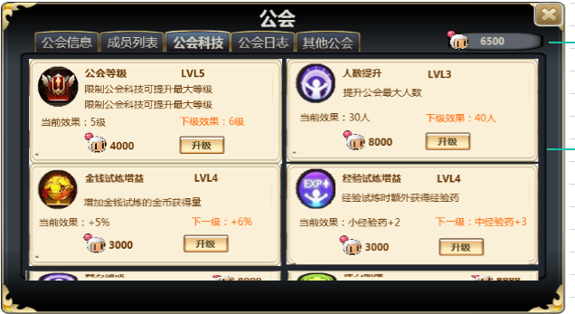
caseID | 路径 | 测试点描述 | step No. | 操作步骤 | 数据选择 | 预期结果 | P/F | 表单编号 | 备注
 | 基本 | 公会科技界面 | 1 | 查看公会科技界面 |  | 界面包含公会贡献值，公会科技列表 | P
 |  |  | 2 | 查看公会贡献值 | 位置 | 如图 | P
 |  |  |  |  | 格式 | 贡献值图标+贡献值数值 | B
 |  |  |  |  | 字号 | xx | B
 |  |  |  |  | 字色 | xx | B
 |  |  |  | 查看公会贡献值 | 公会剩余贡献值100 | 显示图标+100 | F | BG-1479
 |  |  |  |  | 公会剩余贡献值12345678901 | 显示图标+12345678901 | B
 |  |  | 3 | 查看公会科技列表条目 |  | 包含科技图标、科技名称、科技等级、功能描述、本级效果描述、下级效果描述、升级消耗、升级按钮 | B
 |  |  | 4 | 查看科技图标 | 位置 | 如图 | P
 |  |  |  |  | 公会等级 | 图标待定 | B
 |  |  |  |  | 公会人数 | 图标待定 | B
 |  |  |  |  | 金钱试炼增益 | 图标待定 | B
 |  |  |  |  | 经验试炼增益 | 图标待定 | B
 |  |  | 5 | 查看科技名称 | 位置 | 如图 | P
 |  |  |  |  | 内容 | 显示条目对应科技名称 | P
 |  |  |  |  | 字号 | 30号 | P
 |  |  |  |  | 字色 | 96/76/51 | P
 |  |  |  | 查看名称内容 | 公会等级 | 显示公会等级 | P
 |  |  |  |  | 公会人数 | 显示公会人数 | P
 |  |  |  |  | 金钱试炼增益 | 显示金钱试炼增益 | F | BG-1480
 |  |  |  |  | 经验试炼增益 | 显示经验试炼增益 | F | BG-1480
 |  |  | 6 | 查看科技等级 | 位置 | 如图 | F | BG-1481
 |  |  |  |  | 内容 | 显示条目对应科技等级 | B
 |  |  |  |  | 字号 | xx | B
 |  |  |  |  | 字色 | xx | B
 |  |  |  | 查看科技等级数值 | 当前科技等级为1 | 显示“LVL1” | B
 |  |  |  |  | 当前科技等级为5 | 显示“LVL5” | B
 |  |  | 7 | 查看功能描述 | 位置 | 如图 | P
 |  |  |  |  | 内容 | 显示条目对应科技功能描述 | P
 |  |  |  |  | 字号 | 18号 | P
 |  |  |  |  | 字色 | 96/76/51 | P
 |  |  |  | 查看描述内容 |  | 描述内容与当前科技对应描述一致 | F | BG-1483
 |  |  | 8 | 查看本级效果描述 | 位置 | 如图 | P
 |  |  |  |  | 内容-科技已学习 | 显示科技当前等级效果，格式为本级效果：效果描述内容 | F | BG-1484
 |  |  |  |  | 内容-科技未学习 | 显示“公会X级可开启” | B
 |  |  |  |  | 字号 | 20号 | P
 |  |  |  |  | 字色 | 96/76/51 | P
 |  |  |  | 查看本级效果描述内容 | 公会等级 | x级，读取当前等级配置正确 | B
 |  |  |  |  | 公会人数 | x人，读取当前等级配置正确 | B
 |  |  |  |  | 金钱试炼增益 | x+%，读取当前等级配置正确 | B
 |  |  |  |  | 经验试炼增益 | 经验药名称+x，读取当前等级配置正确 | B
 |  |  | 9 | 查看下级效果描述 | 位置 | 如图 | P
 |  |  |  |  | 内容-科技已开启未满级 | 显示科技下一等级效果 | P
 |  |  |  |  | 内容-科技已开启已满级 | 不显示下级描述 | P
 |  |  |  |  | 内容-科技未开启 | 不显示下级描述 | P
 |  |  |  |  | 字号 | 20号 | P
 |  |  |  |  | 字色 | ？ | F | BG-1485
 |  |  |  | 查看下级效果描述内容 | 公会等级 | x级，读取下一等级配置正确 | B
 |  |  |  |  | 公会人数 | x人，读取下一等级配置正确 | B
 |  |  |  |  | 金钱试炼增益 | x+%，读取下一等级配置正确 | B
 |  |  |  |  | 经验试炼增益 | 经验药名称+x，读取下一等级配置正确 | B
 |  |  | 10 | 查看升级消耗 | 位置 | 如图 | P
 |  |  |  |  | 格式-未满级 | 格式为公会贡献值图标+升级消耗数值 | P
 |  |  |  |  | 格式-已满级 | 不显示升级消耗与升级按钮，在格子居中位置替换成“已满级” | F | BG-1486
 |  |  |  |  | 字号 | 20号 | P
 |  |  |  |  | 字色 | 96/76/51 | P
 |  |  |  | 查看升级消耗数值 |  | 升级消耗贡献值数值与配置一致 | P
 |  |  |  |  | 当前等级升级消耗x | 显示图标+x | P
 |  |  |  |  | 当前等级升级消耗y | 显示图标+y | P
 |  |  | 11 | 查看升级按钮 | 位置 | 如图 | P
 |  |  |  |  | 内容-未满级 | 显示为“升级” | P
 |  |  |  |  | 内容-已满级 | 不显示升级消耗与升级按钮，在格子居中位置替换成“已满级” | F | BG-1486
 |  |  |  |  | 字号 | 28号 | F | BG-1487
 |  |  |  |  | 字色 | 96/76/51 | F | BG-1487
 |  |  |  | 点击升级按钮 | 操作玩家没有权限 | 操作失败，弹出IM提示信息sociaty_record_018 | F | BG-1488
 |  |  |  |  | 升级消耗>公会拥有 | 操作失败，弹出IM提示信息sociaty_record_026 | P
 |  |  |  |  | 非公会等级的科技等级=配置中限制公会等级 | 操作失败，且弹出IM提示信息sociaty_record_046 | F | BG-1489
 |  |  |  |  | 以上条件都满足 | 扣除消耗，界面信息刷新，弹出升级成功提示，同时在公会频道发送信息sociaty_record_053 | F | BG-1490
 |  |  | 12 | 查看升级成功提示 |  | 文字美术图待定 | B
 |  |  | 13 | 查看公会贡献值 | 界面 | 扣除升级消耗，剩余数值显示正确 | P
 |  |  |  |  | 数据库 | 记录正确 | P

 |  |  |  |  |  | 多个人同时点升级的情况

 |  |  |  |  |  | 副本结算的时候加成与实际等级一致
 |  |  |  |  |  | 对局中，科技升级了，结算的时候按照升级前的计算还是升级后的计算

公会祈福
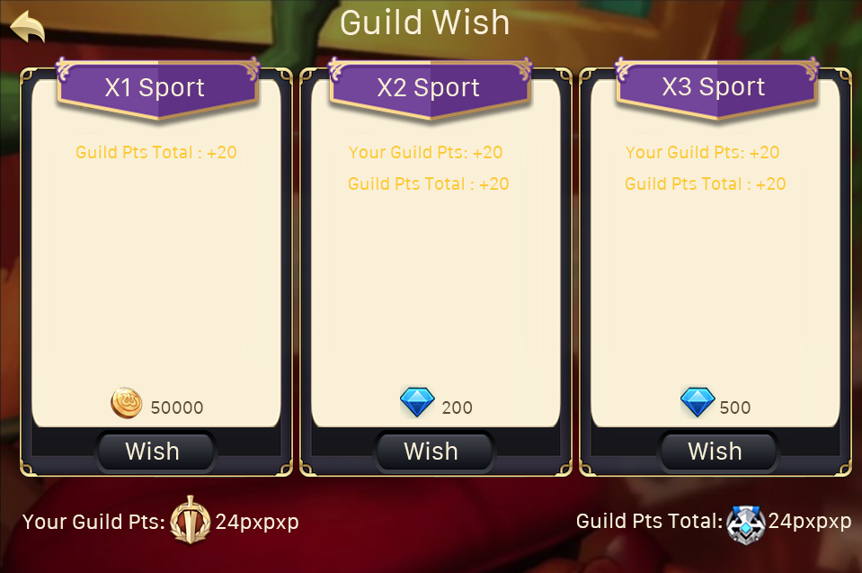
caseID | 路径 | 测试点描述 | step No. | 操作步骤 | 数据选择 | 预期结果 | P/F | 表单编号 | 备注
 | 基本 | 公会许愿界面 | 1 | 查看公会许愿界面 |  | 界面如图 | F | BG-1491
 |  |  | 2 | 查看界面标题 | 位置 | 如图 | P
 |  |  |  |  | 内容 | 显示为“公会许愿” | P
 |  |  |  |  | 字号 | 40号 | P
 |  |  |  |  | 字色 | 251/241/216 | P
 |  |  | 3 | 查看许愿列表 |  | 列表中包含3个档位的许愿显示 | P
 |  |  |  | 查看档位排列 |  | 从左至右依次对应X1档、X2档、X3档 | P
 |  |  | 4 | 查看档位项目 |  | 每个档位包含档位名称、档位收益、底图、档位消耗、【许愿按钮】 | P
 |  |  |  | 查看档位名称 | 档位1 | 显示档位1对应名称 | P
 |  |  |  |  | 档位2 | 显示档位2对应名称 | P
 |  |  |  |  | 档位3 | 显示档位3对应名称 | P
 |  |  |  |  | 字号 | 30号 | P
 |  |  |  |  | 字色 | ？ | F | BG-1493
 |  |  |  | 查看档位收益 | 档位1 | 显示档位1对应收益内容，与配置一致 | P
 |  |  |  |  | 档位2 | 显示档位2对应收益内容，与配置一致 | P
 |  |  |  |  | 档位3 | 显示档位3对应收益内容，与配置一致 | P
 |  |  |  |  | 字号 | 20号 | P
 |  |  |  |  | 字色 | 255/204/0 | P
 |  |  |  | 查看档位底图 | 档位1 | 显示档位1底图 | B
 |  |  |  |  | 档位2 | 显示档位2底图 | B
 |  |  |  |  | 档位3 | 显示档位3底图 | B
 |  |  |  | 查看档位消耗 | 档位1 | 显示金币图标+数值 | P
 |  |  |  |  | 档位2 | 显示钻石图标+数值 | P
 |  |  |  |  | 档位3 | 显示钻石图标+数值 | P
 |  |  |  |  | 字号 | 20号 | P
 |  |  |  |  | 字色 | 96/76/51 | P
 |  |  | 5 | 查看【许愿】按钮 | 位置 | 如图 | P
 |  |  |  |  | 内容 | 显示为“许愿” | P
 |  |  |  |  | 字号 | 24号 | P
 |  |  |  |  | 字色 | RGB（250，247，241) RGB（202，151，13）描边 | P
 |  |  |  | 点击【许愿】按钮 |  | 执行许愿逻辑 | P
 |  |  | 6 | 查看个人贡献值 | 位置 | 如图 | P
 |  |  |  |  | 格式 | 个人贡献值图标+数值 | F | BG-1494
 |  |  |  |  | 字号 | 24号 | P
 |  |  |  |  | 字色 | 251/241/216 | F | BG-1496
 |  |  |  | 查看个人贡献值数值 | 数据库记录100 | 显示100 | P
 |  |  |  |  | 数据库记录9999 | 显示9999 | P
 |  |  | 7 | 查看公会活跃度 | 位置 | 如图 | P
 |  |  |  |  | 格式 | 公会活跃度图标+数值 | P
 |  |  |  |  | 字号 | 24号 | P
 |  |  |  |  | 字色 | 251/241/216 | F | BG-1496
 |  |  |  | 查看公会活跃度数值 | 数据库记录100 | 显示100 | P
 |  |  |  |  | 数据库记录9999 | 显示9999 | P
 |  |  | 8 | 查看返回按钮 | 位置 | 如图 | P
 |  |  |  |  | 样式
 |  |  |  | 点击返回按钮 |  | 返回公会信息界面 | P
 |  |  |  |  |  |  | P
 | 基本 | 许愿逻辑 | 1 | 点击【许愿】按钮 | 玩家当前许愿次数已用尽 | 许愿失败，弹出IM提示信息sociaty_record_027 | P
 |  |  |  |  | 许愿钻石档位-钻石不足 | 弹出是否充值界面 | P
 |  |  |  |  | 许愿金币档位-金币不足，兑换次数够 | 弹出钻石兑换金币界面 | P
 |  |  |  |  | 许愿金币档位-金币不足，兑换次数用光 | 弹出金币不足且兑换次数已用光界面 | P
 |  |  |  |  | 以上条件都满足 | 许愿成功，扣除消耗，弹出IM提示信息sociaty_record_029，个人贡献值、公会活跃度数值分别增长 | P
 |  |  | 2 | 查看跟人贡献值增长 |  | 增长值与配置一致 | P
 |  |  |  | 查看公会活跃度数值增长 |  | 增长值与配置一致 | P
 |  |  | 3 | 查看数据库记录 |  | 数据库记录正确 | P

 | 基本 | 许愿次数刷新 | 1 | 今日许愿一次后，等待0点后，再次许愿 |  | 许愿次数刷新，可以再许愿一次 | P

公会任务
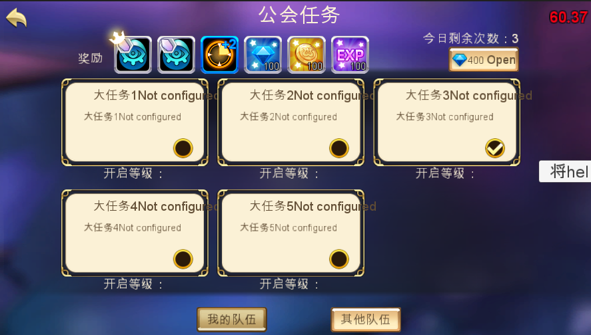
caseID | 路径 | 测试点描述 | step No. | 操作步骤 | 数据选择 | 预期结果 | P/F | 表单编号 | 备注
任务未开启界面
 | 基本 | 公会任务界面测试 | 1 | 查看公会任务界面 |  | 界面如图，包含标题、切页、奖励信息、任务剩余次数、【开启】按钮 | P
 |  |  | 2 | 查看界面标题 | 位置 | 如图 | P
 |  |  |  |  | 内容 | 显示为“公会任务” | P
 |  |  |  |  | 字号 | 40号 | P
 |  |  |  |  | 字色 | 251/241/216 | P
 |  |  | 3 | 查看切页标签 |  | 切页标签从左到右分别为“我的队伍”、“其他队伍” | F | BG-1537
 |  |  | 4 | 查看切页内容 | 任务未开启 | 显示任务列表内容 | P
 |  |  |  |  | 任务已开启 | 显示队伍和任务信息内容 | P
 |  |  | 5 | 查看剩余次数 | 位置 | 如图 | P
 |  |  |  |  | 内容 | 格式为“今日剩余次数：次数” | P
 |  |  |  |  | 字号 | 24号 | P
 |  |  |  |  | 字色 | 251/241/216 | P
 |  |  |  | 查看剩余次数数值 | 今日未进行过公会任务 | 剩余次数3次
 |  |  |  |  | 今日进行过一次公会任务 | 剩余次数2次
 |  |  |  |  | 今日已经进行过3次公会任务 | 剩余次数0次
 |  |  |  | 查看剩余次数刷新 |  | 每天0点刷新
 |  |  | 6 | 查看任务奖励 | 位置 | 如图 | P
 |  |  |  |  | 内容 | 奖励包含队长奖励和通用奖励 | P
 |  |  |  | 查看奖励内容 |  | 奖励内容与配置一致 | P
 |  |  |  | 查看奖励图标 | 队长奖励 | 使用通用道具icon，添加队长标记 | P
 |  |  |  |  | 通用奖励 | 使用通用道具icon | P
 |  |  |  | 点击道具icon |  | 弹出道具tips | P
 |  |  |  | 查看任务奖励内容显示 | 选择任务1 | 显示任务1对应奖励内容 | P
 |  |  |  |  | 选择任务2 | 显示任务2对应奖励内容 | P
 |  |  | 7 | 查看开启按钮 | 位置 | 如图 | P
 |  |  |  |  | 内容 | 显示为“钻石图标+钻石数量+开启” | F | BG-1536
 |  |  |  |  | 字号 | xx | B
 |  |  |  |  | 字色 | xx | B
 |  |  |  | 点击开启按钮 | 玩家未选择大任务 | 弹出IM提示信息sociaty_record_058 | F | BG-1542
 |  |  |  |  | 任务剩余次数为0 | 弹出IM提示信息sociaty_record_030
 |  |  |  |  | 以上条件都满足 | 弹出开启任务二级确认界面 | P
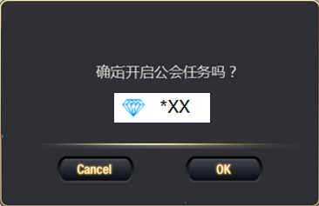
 |  |  |  | 查看开启任务二级确认界面 |  | 界面如图 | P
 |  |  |  |  | 位置 | 屏幕中央 | P
 |  |  |  |  | 内容 | 确定开启公会任务吗？ 钻石图标*XX | F | BG-1544
 |  |  |  | 查看取消按钮 | 位置 | 如图 | P
 |  |  |  |  | 内容 | 显示为“取消” | P
 |  |  |  |  | 字号 | 24号 | P
 |  |  |  |  | 字色 | RGB（250，247，241) RGB（202，151，13）描边 | P
 |  |  |  | 点击取消按钮 |  | 二级确认界面关闭，任务未开启 | F | BG-1545
 |  |  |  | 查看确定按钮 | 位置 | 如图 | P
 |  |  |  |  | 内容 | 显示为“确定” | P
 |  |  |  |  | 字号 | 24号 | P
 |  |  |  |  | 字色 | RGB（250，247，241) RGB（202，151，13）描边 | P
 |  |  |  | 点击确定按钮 | 钻石不足 | 弹出钻石充值二级确认框 | P
 |  |  |  |  | 钻石足够 | 任务开启成功，跳转到队伍和任务进行界面 | P
 |  |  |  | 查看客户端扣除钻石 |  | 扣除钻石与配置一致 | P
 |  |  |  | 查看数据库钻石 |  | 钻石剩余记录正确 | P
 |  |  | 8 | 查看任务列表项 |  | 任务列表项包含任务名称、底图、等级提示 | P
 |  |  |  | 手指左右滑动 |  | 任务列表可以左右滑动 | P
 |  |  |  | 查看默认选择任务 |  | 没有默认选择 | P
 |  |  |  | 查看列表项排序 |  | 根据配置顺序显示任务项 | P
 |  |  |  | 查看任务项整体 | 玩家等级<任务等级要求 | 任务项暗色显示 | F | BG-1548
 |  |  |  |  | 玩家等级>=任务等级要求 | 任务项显示正常 | P
 |  |  |  | 点击任务项 | 玩家等级<任务等级要求 | 弹出IM提示信息sociaty_record_031 | P
 |  |  |  |  | 玩家等级>=任务等级要求 | 任务奖励内容显当前选择任务项，任务项有选中图标 | P
 |  |  |  | 查看任务名称 | 位置 | 如图 | P
 |  |  |  |  | 配置任务名称A | 显示任务A名称 | F | BG-1550
 |  |  |  |  | 配置任务名称B | 显示任务B名称 | P
 |  |  |  |  | 字号 | 24号 | P
 |  |  |  |  | 字色 | 96/76/51 | P
 |  |  |  | 查看任务描述 | 位置 | 如图 | P
 |  |  |  |  | 配置任务描述A | 显示任务A描述 | F
 |  |  |  |  | 配置任务描述B | 显示任务B描述 | P
 |  |  |  |  | 字号 | 20号 | P
 |  |  |  |  | 字色 | 96/76/51 | P
 |  |  |  | 查看任务底图 | 任务A | 显示任务A对应底图 | B
 |  |  |  |  | 任务B | 显示任务B对应底图 | B
 |  |  |  | 查看任务提示信息 | 位置 | 如图 | P
 |  |  |  |  | 配置等级为1 | 显示为“适合等级：LVL1” | F | BG-1551
 |  |  |  |  | 配置等级为20 | 显示为“适合等级：LVL20” | B
 |  |  |  |  | 字号 | 24号 | P
 |  |  |  |  | 字色 | 251/241/216 | P
 |  |  | 9 | 查看返回按钮 | 位置 | 如图 | P
 |  |  |  |  | 样式 |  | P
 |  |  |  | 点击返回按钮 |  | 返回公会信息界面 | P

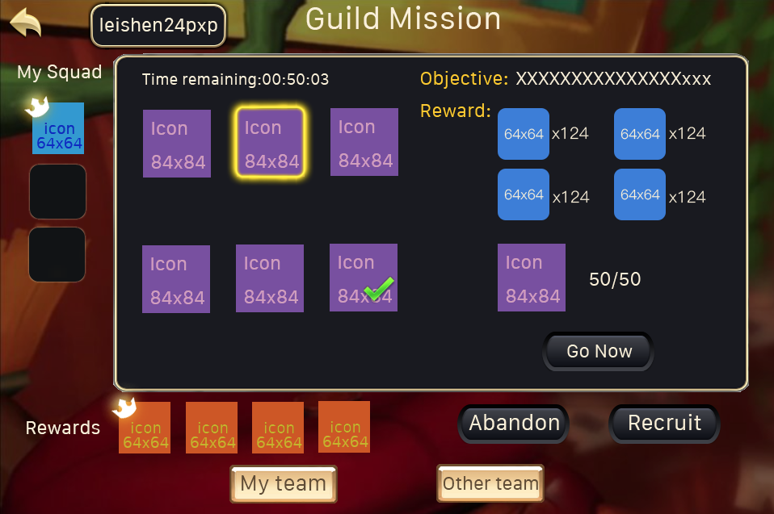
任务进行界面
 | 基本 | 任务进行界面 | 1 | 开启任务后，查看任务进行界面 |  | 任务进行界面中特殊的显示为队伍成员信息、任务描述及操作区、【放弃任务】按钮、【招募伙伴】 | P
 |  |  | 2 | 查看队伍成员信息 | 位置 | 如图 | P
 |  |  |  |  | 内容 | 显示小队队员头像信息 | P
 |  |  |  | 查看头像显示顺序 |  | 第一个显示队长头像 | P
 |  |  |  |  | 有1个队员 | 第二个显示队员头像
 |  |  |  |  | 有2个队员 | 后两个显示队员头像，根据加入队伍顺序从上到下显示
 |  |  |  | 查看头像显示内容 |  | 显示玩家头像
 |  |  |  |  | 玩家A | 显示玩家A头像
 |  |  |  |  | 玩家B | 显示玩家B头像
 |  |  |  | 查看头像内容 | 头像为任务队长玩家 | 头像左上角显示队长标记 | P
 |  |  |  |  | 头像对应玩家等级为10级 | 头像左下角显示10 | P
 |  |  |  |  | 头像对应玩家等级为20级 | 头像左下角显示20 | F | BG-1558
 |  |  |  | 点击到头像 |  | 按住出tips，松手消失 | F | BG-1553
 |  |  |  | 查看tips内容 |  | 显示玩家名称 | B
 |  |  | 3 | 查看任务描述及操作区 | 位置 | 如图 | P
 |  |  |  |  | 内容 | 包含子任务图标区域，任务剩余时间、任务目标、任务奖励、任务操作区 | P
 |  |  |  | 查看剩余时间 | 位置 | 如图 | P
 |  |  |  |  | 内容 | 显示为“剩余时间：XX：xx：xx” | P
 |  |  |  |  | 字号 | 24号 | P
 |  |  |  |  | 字色 | 251/241/216 | P
 |  |  |  | 查看时间显示 | 任务刚开启 | 倒计时从8:00:00开始减少 | F | BG-1555
 |  |  |  | 查看时间变化 |  | 时间以秒位单位减少 | P
 |  |  |  | 查看倒计时结束 | 玩家不在任务界面操作 | 任务自动失败 | P
 |  |  |  |  | 玩家在任务界面操作 | 弹出窗口 | P
 |  |  |  |  | 所有小任务完成 | 倒计时消失
 |  |  |  | 查看提示窗口 |  | 通用提示窗口
 |  |  |  |  | 内容 | 显示为“时间已到，任务失败” | P
 |  |  |  | 点击提示界面确定按钮 |  | 提示信息关闭，任务界面跳转到公会任务开启界面 | P
 |  |  | 4 | 查看子任务列表 |  | 根据开启任务显示对应子任务列表 | P
 |  |  |  |  | 开启大任务A | 显示大任务A对应任务列表子任务中随机出来的任务 | P
 |  |  |  |  | 开启大任务B | 显示大任务B对应任务列表子任务中随机出来的任务 | P
 |  |  |  | 查看任务列表对应icon显示 | 提交道具A | 显示道具A对应icon | P
 |  |  |  |  | 提交道具B | 显示道具B对应icon | P
 |  |  |  |  | 提交金币 | 显示金币图标 | P
 |  |  |  |  | 通关副本 | 显示统一的副本战斗图标 | P
 |  |  |  | 查看任务icon完成状态显示 | 玩家A完成，玩家A查看 | 任务图标显示“已完成”标志 | P
 |  |  |  |  | 玩家A完成，玩家B查看 | 任务图标变为已完成 | F | BG-1568
 |  |  |  |  | 玩家A未完成，玩家B查看 | 不显示已完成 | P
 |  |  |  |  | 玩家A未完成，玩家B查看 | 不显示已完成 | P
 |  |  |  | 点击任务icon |  | icon有选中状态，右侧任务信息显示所选任务内容 | P
 |  |  |  |  | 选择任务A | 显示任务A对应任务信息 | P
 |  |  |  |  | 选择任务B | 显示任务B对应任务信息 | P
 |  |  |  | 查看进入界面时，默认选中子任务 |  | 默认选中第一个子任务 | F | BG-1566
 |  |  | 5 | 查看任务目标 | 位置 | 如图 | P
 |  |  |  |  | 内容 | 显示所选任务对应任务目标描述 | F | BG-1567
 |  |  |  |  | 字号 | 24号 | P
 |  |  |  |  | 字色-标题 | 255/204/0 | P
 |  |  |  |  | 字色-内容 | 251/241/216 | P
 |  |  |  | 查看任务目标内容 | 选择任务A | 显示任务A任务目标 | P
 |  |  |  |  | 选择任务B | 显示任务B任务目标 | P
 |  |  |  | 查看任务目标类型 | 提交道具类 | 目标显示为“提交X个道具名称” | B
 |  |  |  |  | 提交金币类 | 目标显示为“提交X个金币” | B
 |  |  |  |  | 通关副本类 | 目标显示为“通关X副本（YY）” | B
 |  |  | 6 | 查看任务奖励 | 位置 | 如图 | P
 |  |  |  |  | 内容 | 显示所选任务对应任务奖励 | P
 |  |  |  |  | 字号 | 24号 | P
 |  |  |  |  | 字色 | 255/204/0 | P
 |  |  |  | 查看任务奖励内容 | 选择任务A | 显示任务A任务奖励 | P
 |  |  |  |  | 选择任务B | 显示任务B任务奖励 | P
 |  |  |  | 查看任务奖励格式 | 经验奖励 | 显示格式为“经验图标*经验数值” | F
 |  |  |  |  | 金币奖励 | 显示格式为“金币图标*金币数值” | B
 |  |  |  |  | 道具奖励 | 显示个是为“道具图标*道具数量” | B
 |  |  |  | 查看道具icon |  | 符合道具通用icon规则 | P
 |  |  | 7 | 查看拥有量显示 | 任务为提交道具类 | 显示道具图标icon及数量显示 | P
 |  |  |  |  | 任务为提交金币类 | 显示金币图标icon及数量显示 | P
 |  |  |  |  | 任务为通关副本类 | 不显示拥有量内容 | P
 |  |  |  | 查看道具icon |  | 不显示icon右下角数量，只显示图标 | F | BG-1574
 |  |  |  | 查看拥有量 | 位置 | 如图 | P
 |  |  |  |  | 格式 | 上方显示提交内容图标，下方显示当前拥有数量/所需数量 | F | BG-1559
 |  |  |  | 查看提交内容图标 | 配置道具A | 显示道具Aicon，不显示数量 | P
 |  |  |  |  | 配置道具B | 显示道具Bicon，不显示数量 | P
 |  |  |  |  | 配置金币 | 显示金币icon | P
 |  |  |  | 查看拥有数量显示 | 道具A，拥有10个 | 显示10 | P
 |  |  |  |  | 道具B，拥有999个 | 显示999 | P
 |  |  |  |  | 道具B，拥有99999个 | 显示9999 | F | BG-1571
 |  |  |  |  | 金币，拥有9999 | 显示9999 | P
 |  |  |  |  | 金币，拥有999999 | 显示9999 | F | BG-1571
 |  |  |  | 查看拥有数量数字显示 | 拥有数量<所需数量 | 数字显示红色 | P
 |  |  |  |  | 拥有数量>=所需数量 | 数字显示正常字色 | P
 |  |  |  | 查看所需数量显示 | 道具A配置10个 | 显示10 | P
 |  |  |  |  | 道具B配置99个 | 显示99 | P
 |  |  |  |  | 金币配置999 | 显示999 | P
 |  |  | 8 | 查看提交按钮 | 位置 | 如图 | P
 |  |  |  |  | 内容-提交类 | 显示为“提交” | F | BG-1575
 |  |  |  |  | 内容-副本类 | 显示为“立即前往” | P
 |  |  |  |  | 字号 | 24号 | P
 |  |  |  |  | 字色 | RGB（250，247，241) RGB（202，151，13）描边 | P
 |  |  |  | 点击提交按钮 | 任务已经被其他玩家完成 | 弹出IM提示信息sociaty_record_033，刷新界面 | F | BG-1578
 |  |  |  |  | 玩家拥有道具不足任务所需 | 操作失败，弹出IM提示信息sociaty_record_034 | B
 |  |  |  |  | 玩家拥有金币不足任务所需-有兑换次数 | 弹出钻石兑换金币界面 | B
 |  |  |  |  | 玩家拥有金币不足任务所需-无兑换次数 | 弹出金币不足且兑换次数用光界面 | B
 |  |  |  |  | 玩家已经达到完成小任务数量 | 操作失败，弹出IM提示信息sociaty_record_048 | P
 |  |  |  |  | 以上条件都满足 | 提交成功，界面刷新，提交按钮消失 | P
 |  |  |  | 查看提交成功后按钮变化 |  | 按钮消失，变为文字显示，弹出任务奖励展示 | P
 |  |  |  | 查看显示文字 | 位置 | 如图 | P
 |  |  |  |  | 内容 | 显示为“玩家XXX已完成” | F | BG-1579
 |  |  |  |  | 字号 | 24号 | P
 |  |  |  |  | 字色 | 251/241/216 | P
 |  |  |  | 查看玩家显示 | 任务被玩家A完成 | 显示“玩家A已完成” | B
 |  |  |  |  | 任务被玩家B完成 | 显示“玩家B已完成” | B
 |  |  |  |  | 任务被玩家A完成-玩家已不在公会 | 显示“完成人已不在公会” | F | BG-1581
 |  |  |  | 点击立即前往 | 任务已经被其他玩家完成 | 弹出IM提示信息sociaty_record_033，刷新界面 | F | BG-1578
 |  |  |  |  | 玩家已经达到完成小任务数量 | 操作失败，弹出IM提示信息sociaty_record_048 | P
 |  |  |  |  | 以上条件都满足 | 打开对应副本的阵容选择界面 | P
 |  |  | 9 | 查看【放弃任务】按钮 | 玩家为当前任务的开启人（队长）-没有其他人加入 | 显示此按钮 | P
 |  |  |  |  | 玩家为当前任务的开启人（队长）-有其他人加入 | 不显示此按钮 | P
 |  |  |  |  | 玩家为当前任务的队员 | 不显示此按钮 | P
 |  |  |  |  | 位置 | 如图 | P
 |  |  |  |  | 内容 | 显示为“放弃任务” | P
 |  |  |  |  | 字号 | 24号 | P
 |  |  |  |  | 字色 | RGB（250，247，241) RGB（202，151，13）描边 | P
 |  |  |  | 点击【放弃任务】按钮 |  | 弹出二级确认界面 | F | BG-1582
 |  |  |  | 查看放弃二级确认界面 |  | 通用逻辑确认窗口 | P
 |  |  |  |  | 内容 | 显示为“确定要放弃公会任务吗？ （放弃将返还80%的开启费用，但会消耗1次任务次数）” | P
 |  |  |  | 点击取消 |  | 二级关闭，操作取消 | P
 |  |  |  | 点击确定 | 查看任务 | 放弃任务成功 | P
 |  |  |  |  | 查看队伍 | 小队解散 | P
 |  |  |  |  | 查看次数 | 大任务可完成次数减1 | F | BG-1583
 |  |  |  |  | 查看界面 | 界面跳转到公会任务开启界面 | P
 |  |  |  | 查看玩家拥有钻石 | 开启任务消耗100钻石 | 玩家拥有钻石增加80 | P
 |  |  |  |  | 开启任务消耗200钻石 | 玩家拥有钻石增加160 | P
 |  |  |  | 查看数据库记录 |  | 数据库记录正确 | P
 |  |  | 10 | 查看【招募伙伴】按钮 | 玩家为当前任务的开启人（队长） | 显示此按钮 | P
 |  |  |  |  | 玩家为当前任务的队员 | 不显示此按钮 | P
 |  |  |  |  | 位置 | 如图 | P
 |  |  |  |  | 内容 | 显示为“招募伙伴” | P
 |  |  |  |  | 字号 | 24号 | P
 |  |  |  |  | 字色 | RGB（250，247，241) RGB（202，151，13）描边 | P
 |  |  |  | 查看【领取奖励】按钮 | 玩家为当前任务的开启人（队长）-任务全部完成 | 显示此按钮 | P
 |  |  |  |  | 玩家为当前任务的队员-任务全部完成 | 显示此按钮 | P
 |  |  |  |  | 位置 | 如图 | P
 |  |  |  |  | 内容 | 显示为“领取奖励” | P
 |  |  |  |  | 字号 | 24号 | P
 |  |  |  |  | 字色 | RGB（250，247，241) RGB（202，151，13）描边 | P
 |  |  |  | 点击【招募伙伴】按钮 | 当前小队人数已满 | 操作失败，弹出提示信息sociaty_record_044
 |  |  |  |  | 当前小队任务未满 | 公会频道发出消息 | F | BG-1597
 |  |  |  | 查看消息内容 |  | sociaty_record_052 | F | BG-1598
 |  |  |  | 其他公会玩家点击消息超链接 |  | 打开公会任务其他队伍界面且定位到对应任务所在条目，显示在界面最上方 | F | BG-1603
 |  |  |  | 点击【领取奖励】按钮 | 当前玩家为队长 | 领取包含队长礼包的任务奖励，弹出任务奖励展示界面 | F | BG-1606
 |  |  |  |  | 当前玩家位队员 | 领取不包含队长礼包的任务奖励，弹出任务奖励展示界面 | B
 |  |  |  | 查看界面跳转 | 玩家已领奖 | 界面跳转到”公会任务开启界面“，且对应可完成大任务次数减 | F | BG-1607
 |  |  |  |  | 玩家未领奖 | 界面保留，直到领取奖励
 |  |  |  |  | 玩家未领奖-退出游戏重登陆 | 界面保留，直到领取奖励
 |  |  |  |  | 玩家未领奖-放到第二天 | 界面保留，直到领取奖励
 |  |  |  |  | 玩家未领奖-退出公会 | 无法领取奖励

 | 基本 | 完成副本任务逻辑 | 1 | 从公会任务界面跳转到副本阵容选择后点击开战 | 任务未被其他玩家完成 | 可以进入副本 | P
 |  |  |  |  | 任务已被其他玩家完成 | 可以进入副本 | P
 |  |  |  | 查看体力值扣除 |  | 与副本配置消耗体力一致 | P
 |  |  | 2 | 玩家进行副本后查看结果 | 成功通关副本 | 进入结算界面 | P
 |  |  |  |  | 副本失败 | 进入结算界面 | F | BG-1608
 |  |  | 3 | 查看结算界面 |  | 结算界面与副本结算界面一致，值保留一个【确定】按钮 | F | BG-1605
 |  |  | 4 | 点击确定按钮 | 成功通关副本 | 返回公会任务界面，弹出任务奖励界面 | F | BG-1609
 |  |  |  |  | 副本失败 | 返回公会任务界面 | P
 |  |  |  | 查看公会任务界面 | 任务未被其他玩家完成 | 任务显示不变，依然显示【立即前往】按钮 | P
 |  |  |  |  | 任务已被其他玩家完成 | 显示为“玩家XXX已完成” | B
 |  |  |  | 查看任务领取奖励 | 所有任务都已完成 | 界面刷新，显示【领取奖励】按钮 | P
 |  |  |  |  | 整个任务组任务未全部完成 | 界面刷新，不显示【领取奖励】按钮 | P

 | 基本 | 任务奖励展示界面 | 1 | 查看任务奖励展示界面 |  | 界面整体与开宝箱界面一致 | P
 |  |  |  | 查看界面标题 |  | 标题为“Successfully collected！” | P

其他队伍界面
 | 基本 | 其他队伍界面 | 1 | 点击公会任务界面其他队伍切页 |  | 切换到其他队伍界面 | F | BG-1613
 |  |  | 2 | 查看界面 |  | 由多个任务队伍列表项组成 | P
 |  |  | 3 | 查看任务项 |  | 任务项包含队伍成员信息、任务奖励信息、任务信息、【入队】按钮 | P
 |  |  |  | 查看队伍成员信息 | 位置 | 如图 | P
 |  |  |  |  | 内容 | 成员信息显示规则与我的任务界面队员信息显示一致 | P
 |  |  |  |  | 只有队长一人 | 显示队长一人头像 | P
 |  |  |  |  | 队伍中有2人 | 显示2人头像 | P
 |  |  |  |  | 队伍中有3人 | 显示3人头像 | P
 |  |  |  | 查看任务奖励信息 | 位置 | 如图 | P
 |  |  |  |  | 内容 | 任务奖励信息与我的任务界面任务奖励信息一致 | P
 |  |  |  | 查看任务信息 | 位置 | 如图 | P
 |  |  |  |  | 格式 | 显示为“任务名称（剩余时间：XX：XX：XX） | P
 |  |  |  | 查看任务时间显示 |  | 与我的任务界面剩余时间显示一致 | P
 |  |  |  | 查看【入队】按钮 | 位置 | 如图 | P
 |  |  |  |  | 内容 | 显示为”入队“ | P
 |  |  |  |  | 字号 | 28号 | P
 |  |  |  |  | 字色 | 96/76/51 | P
 |  |  |  | 点击【入队】按钮 |  | 弹出二级确认界面 | P
 |  |  |  | 查看二级确认界面 |  | 通用逻辑确认窗口 | P
 |  |  |  |  | 内容 | 显示为”确定加入小队么？ （加入小队后，完成任务才能退出哦）“ | P
 |  |  |  |  | 字号 | xx
 |  |  |  |  | 字色 | xx
 |  |  |  | 点击取消 |  | 二级关闭，操作取消 | P
 |  |  |  | 点击确定 | 玩家剩余完成任务次数为0 | 操作失败，弹出IM提示信息sociaty_record_030 | B
 |  |  |  |  | 玩家一再某个队伍中 | 操作失败，弹出IM提示信息sociaty_record_036 | P
 |  |  |  |  | 被申请任务小队任务已满 | 操作失败，弹出提示信息sociaty_record_044，刷新界面 | F | BG-1615
 |  |  |  |  | 被申请任务已经完成全部子任务 | 操作失败，弹出提示信息sociaty_record_035 | B
 |  |  |  |  | 被申请任务的任务已不存在 | 操作失败，弹出提示信息sociaty_record_045 | P
 |  |  |  |  | 以上条件全满足 | 入队成功，跳转到公会任务进行界面 | F | BG-1580

 | 基本 | 列表规则 | 1 | 查看列表排序 |  | 新成立的小队（即新开启的任务）显示在最下，就是列表一直往下涨 | F | BG-1612
 |  |  | 2 | 查看列表滑动 |  | 可以上下滑动 | P
 |  |  | 3 | 查看界面刷新 |  | 开启界面时刷新 | P
 |  |  | 4 | 某小队任务全部完成，查看列表 |  | 已完成任务小队不显示在列表中 | P
 |  |  | 5 | 某小队任务到时间失败，查看列表 |  | 任务小队不显示在列表中 | F | BG-1611

 |  |  |  |  |  | 一个队伍中的全部成员均退出公会如何处理
 |  |  |  |  |  | 比如队长招募后，直接退会，队伍是否存在

